SMART 3G-D2
SMART 3G-D2 Con display per Zona 1 Categoria 2
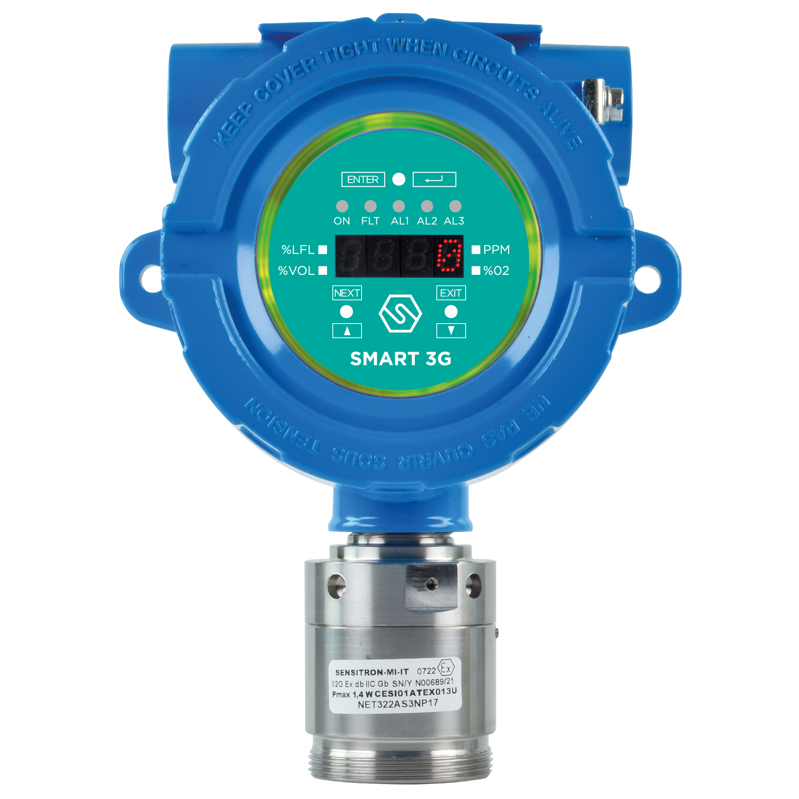 I rilevatori di gas serie SMART3G-D2 vengono impiegati per rivelare, in aree classificate, la presenza di sostanze infiammabili (% LFL), di gas tossici in ppm, gas refrigeranti oppure per la rivelazione di deficienza o eccesso di ossigeno. Lo SMART3G-D2, progettato per l'impiego in ambienti industriali, è fornito di un display luminoso a 4 cifre che visualizza in tempo reale la concentrazione di gas misurata, l’innovativo corona LED ad elevata luminosità segnala i 3 livelli di stato. Inoltre, lo SMART3G-D2 consente una taratura in campo non intrusiva tramite semiconduttori (magneti) ad effetto Hall che permettono di operare sullo strumento senza doverlo aprire o declassificare l'area. La serie SMART3G-D2 ha un grado di protezione IP65. Caratteristiche SMART3G-D2: • Taratura in campo non intrusiva tramite penna magnetica • Display luminoso a 4 cifre e 5 LED di stato • Corona LED Multi-color ad elevata luminosità • Segnale standard 4-20 mA su 3 fili • Uscita standard 3 relé • Interfaccia opzionale RS485 per la comunicazione con protocollo Modbus • Inseguitore di zero per contrastare possibili derive • Autodiagnosi continua del sistema • ATEX II 2G Ex db IIC T5 Gb (standard) • ATEX II 2GD Ex db IIC T5 Gb (II2 GD adattatore opzionale da specificare all’ordine) • ATEX II 2G Ex db [ib] ib IIC T6 Gb per rilevatori con sicurezza intrinseca • Certificato SIL2 HW e SIL3 SW • Ampia gamma di sensori utilizzabili e di gas rilevabili • Ampia scelta di accessori per l’installazione e la manutenzione • Facile sostituzione dei sensori • Grado di protezione IP65.
Sensore catalitico - Gas Infiammabili
Codice | Descrizione | Listino Prezzi € | Kit sensore ricambio | Bombola di test
S2157ME | Rilevatore METANO , 0-100%LFL | 1,157.00 | Kx155ME | SIB09
S2157GP | Rilevatore GPL , 0-100%LFL | 1,157.00 | Kx155GP | SIB06
S2157BU | Rilevatore BUTANO , 0-100%LFL | 1,157.00 | Kx155BU | SIB06
S2157PR | Rilevatore PROPANO , 0-100%LFL | 1,157.00 | Kx155PR | SIB06
S2157VB | Rilevatore VAPORI BENZINA , 0-100% LFL | 1,157.00 | Kx155VB | SIB06
S2157AA | Rilevatore ACIDO ACETICO , 0-100% LFL | 1,157.00 | Kx155AA | SIB021
S2157AT | Rilevatore ACETONE , 0-100% LFL | 1,157.00 | Kx155AT | SIB021
S2179AC | Rilevatore ACETILENE , 0-100% LFL | 1,157.00 | Kx151AC | SIB19
S2157AM | Rilevatore AMMONIACA , 0-100% LFL | 1,157.00 | Kx155AM | SIB06
S2157BZ | Rilevatore BENZENE , 0-100% LFL | 1,157.00 | Kx155BZ | SIB06
S2157CE | Rilevatore CICLOESANO , 0-100% LFL | 1,157.00 | Kx155CE | SIB06
S2157CP | Rilevatore CICLOPENTANO , 0-100% LFL | 1,157.00 | Kx155CP | SIB06
S2157EN | Rilevatore ETANO , 0-100% LFL | 1,157.00 | Kx155EN | SIB06
S2157AE | Rilevatore ACETATO DI ETILE , 0-100% LFL | 1,157.00 | Kx155AE | SIB06
S2157ET | Rilevatore ALCOL ETILICO , 0-100% LFL | 1,157.00 | Kx155ET | SIB09
S2157EE | Rilevatore ETERE ETILICO , 0-100% LFL | 1,157.00 | Kx155EE | SIB06
S2157EL | Rilevatore ETILENE , 0-100% LFL | 1,157.00 | Kx155EL | SIB06
S2157OE | Rilevatore OSSIDO DI ETILENE (ETO) , 0-100% LFL | 1,157.00 | Kx155OE | SIB06
S2157EP | Rilevatore EPTANO , 0-100% LFL | 1,157.00 | Kx155EP | SIB06
S2157ES | Rilevatore ESANO , 0-100% LFL | 1,157.00 | Kx155ES | SIB06
S2157H2 | Rilevatore IDROGENO , 0-100% LFL | 1,157.00 | Kx155H2 | SIB19
S2157IB | Rilevatore ISO BUTANO , 0-100% LFL | 1,157.00 | Kx155IB | SIB06
S2157IT | Rilevatore ALCOL ISO BUTILICO , 0-100% LFL | 1,157.00 | Kx155IT | SIB021
S2157IN | Rilevatore ISO PENTANO , 0-100% LFL | 1,157.00 | Kx155IN | SIB06
S2157IP | Rilevatore ALCOL ISO PROPILICO , 0-100% LFL | 1,157.00 | Kx155IP | SIB06
S2508P8 | Rilevatore JP8 , 0-100% LFL , 0-100% LFL | 1,174.00 | Kx154P8 | SIB36
S2157MT | Rilevatore ALCOL METILICO , 0-100% LFL | 1,157.00 | Kx155MT | SIB09
S2157MK | Rilevatore METIL ETIL CHETONE (MEK) , 0-100% LFL | 1,157.00 | Kx155MK | SIB06
S2157NN | Rilevatore NONANO , 0-100% LFL | 1,157.00 | Kx155NN | SIB021
S2157PE | Rilevatore PENTANO , 0-100% LFL | 1,157.00 | Kx155PE | SIB06
S2157PP | Rilevatore PROPILENE , 0-100% LFL | 1,157.00 | Kx155PP | SIB09
S2157PN | Rilevatore ALCOL PROPILICO , 0-100% LFL | 1,157.00 | Kx155PN | SIB021
S2157ST | Rilevatore STIRENE , 0-100% LFL | 1,157.00 | Kx155ST | SIB021
S2157TM | Rilevatore TRIMETILBENZENE , 0-100% LFL | 1,157.00 | Kx155TM | SIB06
S2157TO | Rilevatore TOLUENE , 0-100% LFL | 1,157.00 | Kx155TO | SIB06
S2157AV | Rilevatore ACETATO DI VINILE , 0-100% LFL | 1,157.00 | Kx155AV | SIB06
S2157XI | Rilevatore XILENE , 0-100% LFL | 1,157.00 | Kx155XI | SIB06

Sensore Infrarosso - Gas Infiammabili
Codice | Descrizione | Listino Prezzi € | Kit sensore ricambio | Bombola di test
S2626ME | Rilevatore METANO , 0-100%LFL | 1,481.00 | Kx624ME | SIB09
S2602BU | Rilevatore BUTANO , 0-100%LFL | 1,481.00 | Kx654BU | SIB28
S2602PR | Rilevatore PROPANO , 0-100%LFL | 1,481.00 | Kx654PR | SIB28
S2602GP | Rilevatore GPL , 0-100% LFL | 1,481.00 | Kx654GP | SIB28
S2602AT | Rilevatore ACETONE , 0-100% LFL | 1,481.00 | Kx654AT | SIB22
S2602BN | Rilevatore BUTADIENE , 0-100% LFL | 1,481.00 | Kx654BN | SIB26
S2602CE | Rilevatore CICLOESANO , 0-100% LFL | 1,481.00 | Kx654CE | SIB26
S2602DT | Rilevatore DIMETILETERE , 0-100% LFL | 1,481.00 | Kx654DT | SIB28
S2602EN | Rilevatore ETANO 4-20 mA, 0-100%LFL | 1,481.00 | Kx654EN | SIB26
S2602AE | Rilevatore ACETATO DI ETILE , 0-100% LFL | 1,481.00 | Kx654AE | SIB26
S2602ET | Rilevatore ALCOL ETILICO , 0-100% LFL | 1,481.00 | Kx654ET | SIB28
S2602EP | Rilevatore EPTANO , 0-100% LFL | 1,481.00 | Kx654EP | SIB26
S2602ES | Rilevatore ESANO , 0-100% LFL | 1,481.00 | Kx654ES | SIB26
S2602IB | Rilevatore ISO BUTANO , 0-100% LFL | 1,481.00 | Kx654IB | SIB26
S2602IL | Rilevatore ISO BUTILENE , 0-100% LFL | 1,481.00 | Kx654IL | SIB26
S2602IP | Rilevatore ALCOL ISO PROPILICO , 0-100% LFL | 1,481.00 | Kx654IP | SIB26
S2602PE | Rilevatore PENTANO , 0-100% LFL | 1,481.00 | Kx654PE | SIB28
S2602PP | Rilevatore PROPILENE , 0-100% LFL | 1,481.00 | Kx654PP | SIB26
S2602TO | Rilevatore TOLUENE , 0-100% LFL | 1,481.00 | Kx654TO | SIB22

Cella Elettrochimica - Gas Tossici e Ossigeno
Codice | Descrizione | Listino Prezzi € | Kit sensore ricambio | Bombola di test
S2643O2 | Rilevatore OSSIGENO (O2) 0-25% Vol. | 1,263.00 | Kx641O2 | SIB62
S2161O2 | Rilevatore OSSIGENO (O2) 0-30% Vol. | 1,263.00 | Kx129O2 | SIB62
S2163CO | Rilevatore MONOSSIDO DI CARBONIO (CO), 0-500 ppm | 1,263.00 | Kx131CO | SIB56
S2992CO | Rilevatore MONOSSIDO DI CARBONIO (CO), 0-1000 ppm | 1,263.00 | Kx586CO | SIB58
S3227AM | Rilevatore AMMONIACA (NH3), 0-100 ppm | 1,640.00 | Kx225AM | RIB73-34
S2165AM | Rilevatore AMMONIACA (NH3), 0-200 ppm | 1,640.00 | Kx133AM | RIB74-34
S2167AM | Rilevatore AMMONIACA (NH3), 0-1000 ppm | 1,640.00 | Kx135AM | RIB76-34
S3231AM | Rilevatore AMMONIACA (NH3), 0-5000 ppm | 1,640.00 | K3229AM | RIB70-34
S2169HS | Rilevatore IDROGENO SOLFORATO (H2S), 0-50 ppm | 1,263.00 | Kx137HS | RIB81-34
S2873HS | Rilevatore IDROGENO SOLFORATO (H2S), 0-100 ppm | 1,263.00 | Kx708HS | RIB81-34
S2177NO | Rilevatore MONOSSIDO DI AZOTO (NO), 0-100 ppm | 1,640.00 | Kx145NO | RIB117-34
S3313H2 | Rilevatore IDROGENO (H2) 0-2000 ppm | 1,640.00 | K3593H2 | RIB92-34
S3395H2 | Rilevatore IDROGENO (H2) 0-3000 ppm | 1,640.00 | K4547H2 | RIB92-34

Rilevatori con testa a sicurezza intrinseca. ATEX II2G Ex db [ib] ib IIC T6 Gb
Codice | Descrizione | Listino Prezzi € | Kit sensore ricambio | Bombola di test
S3005SD | Rilevatore ANIDRIDE SOLFOROSA (SO2), 0-20 ppm | 1,983.00 | K3004SD | RIB91-34
S3009ND | Rilevatore BIOSSIDO DI AZOTO (NO2), 0-20 ppm | 1,983.00 | K3008ND | RIB116-34
S3015CL | Rilevatore CLORO (Cl2), 0-20 ppm | 1,983.00 | K3014CL | RIB116-34

Sensore Infrarosso - CO2
Codice | Descrizione | Listino Prezzi € | Kit sensore ricambio | Bombola di test
S3763CO2 | Rilevatore ANIDRIDE CARBONICA (CO2), 0-5000 ppm | 1,488.00 | Kx444CO2 | RIB110-34
S2634CO2 | Rilevatore ANIDRIDE CARBONICA (CO2), 0-2% Vol. | 1,488.00 | Kx651CO2 | SIB42
S2635CO2 | Rilevatore ANIDRIDE CARBONICA (CO2), 0-5% Vol. | 1,488.00 | Kx652CO2 | SIB44
S2449CO2 | Rilevatore ANIDRIDE CARBONICA (CO2), 0-30% Vol. | 1,488.00 | Kx445CO2 | SIB48
S2636CO2 | Rilevatore ANIDRIDE CARBONICA (CO2), 0-100% Vol. | 1,488.00 | Kx630CO2 | SIB48
...

SMART 3G-C2-LD
SMART 3G-C2-LD Con corona LED per Zona 1 Categoria 2
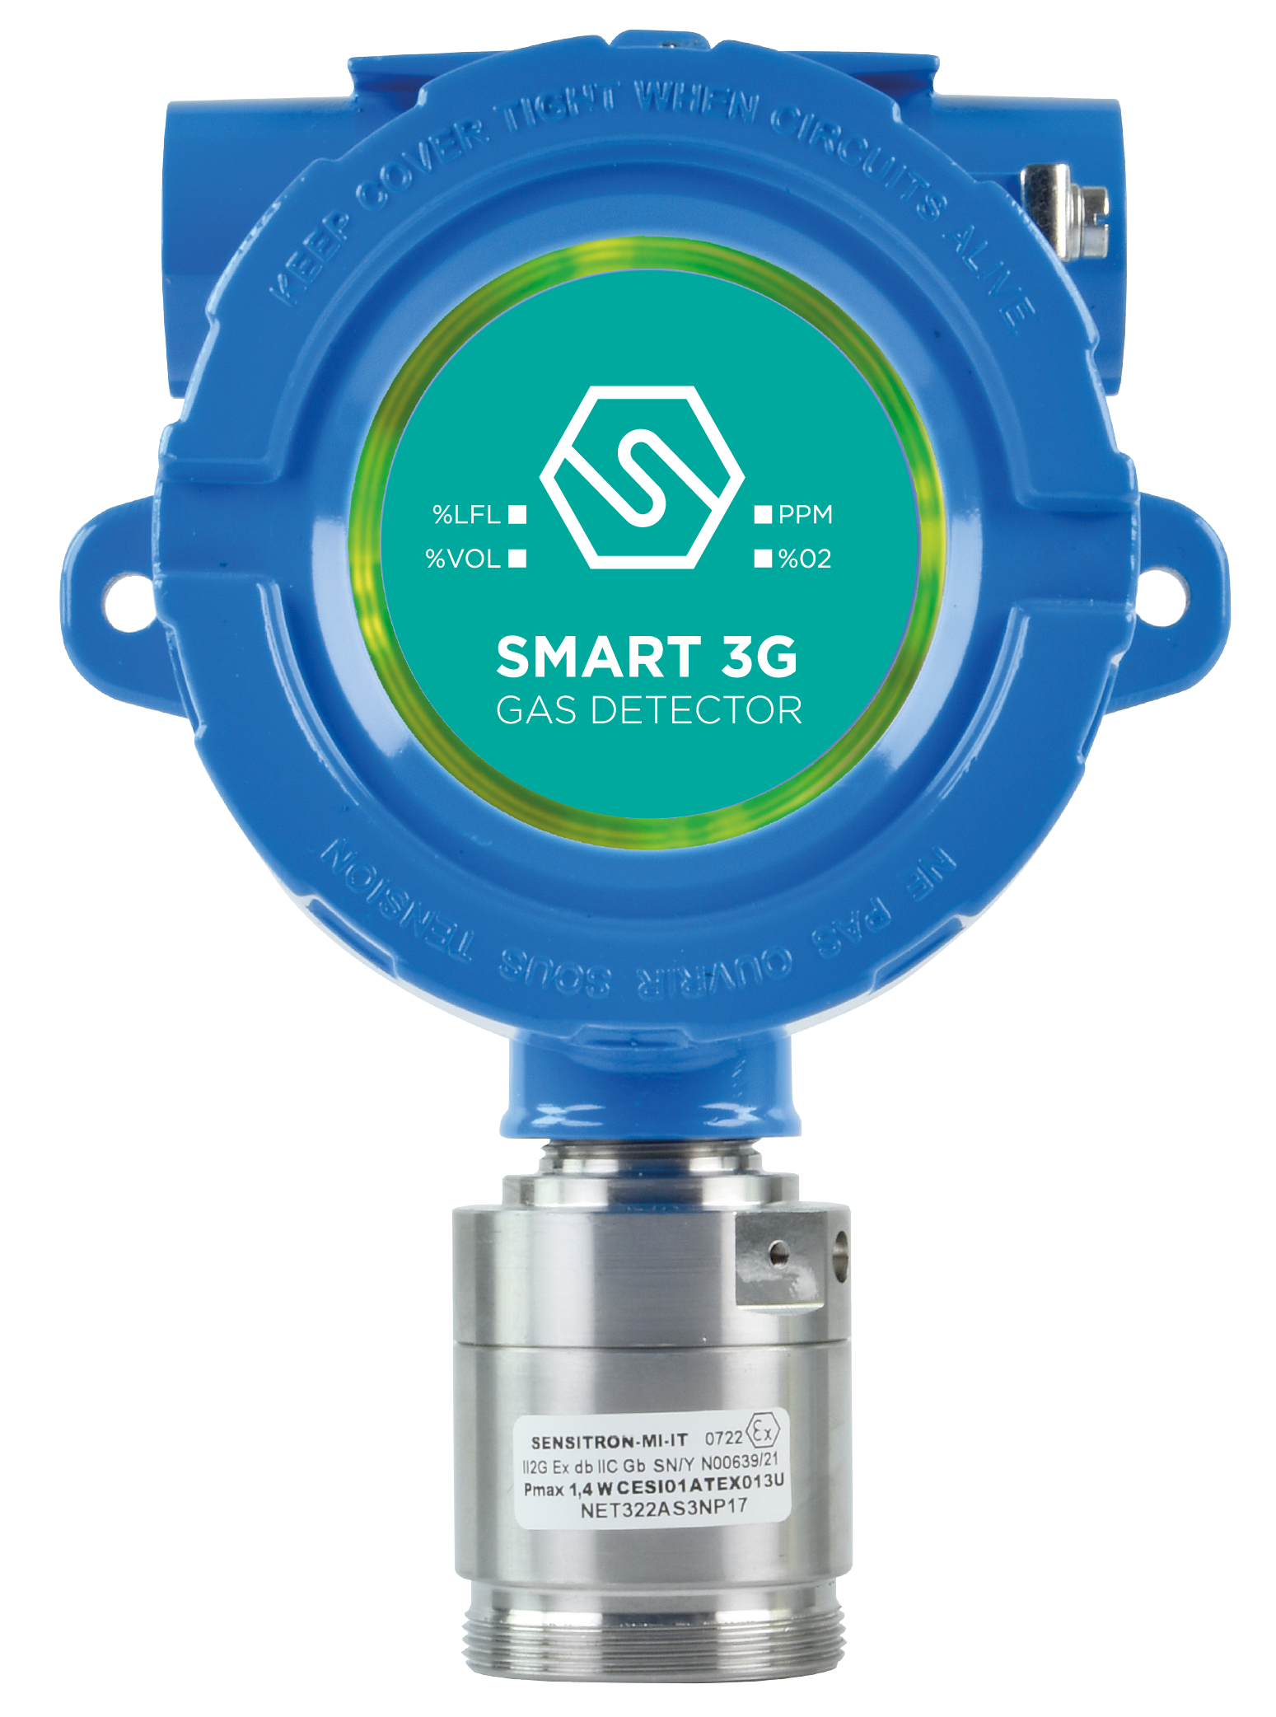 I rilevatori di gas serie SMART3G-C2-LD vengono impiegati per rivelare, in aree classificate, la presenza di sostanze infiammabili (% LFL), di gas tossici in ppm, gas refrigeranti oppure per la rivelazione di deficienza o eccesso di ossigeno. Lo SMART3G-C2-LD è progettato per l'impiego in ambienti industriali e grazie all’innovativa corona LED, ad elevata luminosità, è possibile visualizzare i 3 livelli di stato di allarme. La serie SMART3G-C2-LD ha un grado di protezione IP65. Caratteristiche SMART3G-C2-LD: • Corona LED Multi-color ad elevata luminosità • Segnale standard 4-20 mA su 3 fili • Uscita standard 3 relé • Interfaccia opzionale RS485 per la comunicazione con protocollo Modbus • Inseguitore di zero per contrastare possibili derive • Autodiagnosi continua del sistema • ATEX II 2G Ex db IIC T5 Gb (standard) • ATEX II 2GD Ex db IIC T5 Gb (adattatore opzionale da specificare all’ordine) • ATEX II 2G Ex db [ib] ib IIC T6 Gb per rilevatori con sicurezza intrinseca • Certificato SIL2 HW e SIL3 SW • Ampia gamma di sensori utilizzabili e di gas rilevabili • Ampia scelta di accessori per l’installazione e la manutenzione • Facile sostituzione dei sensori • Grado di protezione IP65.
Sensore catalitico - Gas Infiammabili
Codice | Descrizione | Listino Prezzi € | Kit sensore ricambio | Bombola di test
S2155ME-LD | Rilevatore METANO , 0-100%LFL | 1,029.00 | Kx097ME | SIB09
S2155GP-LD | Rilevatore GPL , 0-100%LFL | 1,029.00 | Kx097GP | SIB06
S2155BU-LD | Rilevatore BUTANO , 0-100%LFL | 1,029.00 | Kx097BU | SIB06
S2155PR-LD | Rilevatore PROPANO , 0-100%LFL | 1,029.00 | Kx097PR | SIB06
S2155VB-LD | Rilevatore VAPORI BENZINA , 0-100% LFL | 1,029.00 | Kx097VB | SIB06
S2155AA-LD | Rilevatore ACIDO ACETICO , 0-100% LFL | 1,029.00 | Kx097AA | SIB021
S2155AT-LD | Rilevatore ACETONE , 0-100% LFL | 1,029.00 | Kx097AT | SIB021
S2151AC-LD | Rilevatore ACETILENE , 0-100% LFL | 1,029.00 | Kx097AB | SIB19
...

SMART 3G-C2
SMART 3G-C2 Per Zona 1 Categoria 2
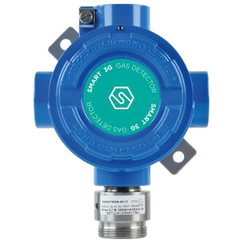 I rilevatori di gas serie SMART3G-C2 vengono impiegati per rivelare, in aree classificate, la presenza di sostanze infiammabili (% LFL), di gas tossici in ppm, gas refrigeranti oppure per la rivelazione di deficienza o eccesso di ossigeno. Lo SMART3G-C2 è stato disegnato per offrire elevate prestazioni per applicazioni industriali. Inoltre, lo SMART3G-C2 consente una taratura in campo tramite l’apposito tastierino portatile di calibrazione serie STS/CKD. Caratteristiche SMART3G-C2: • Segnale standard 4-20 mA su 3 fili • Scheda d’uscita opzionale a 1 o 3 relè • Interfaccia opzionale RS485 per la comunicazione con protocollo Modbus • Inseguitore di zero per contrastare possibili derive • Autodiagnosi continua del sistema • ATEX II 2G Ex db IIC T5 Gb (marcatura standard) • ATEX II 2GD Ex db IIC T5 Gb (II2 GD adattatore opzionale da specificare all’ordine) • ATEX II 2G Ex db [ib] ib IIC T6 Gb per rilevatori con sicurezza intrinseca • Certificazioni SIL3 SW e SIL2 HW • Ampia gamma di sensori utilizzabili e di gas rilevabili • Ampia scelta di accessori per l’installazione e la manutenzione • Facile sostituzione dei sensori • Grado di protezione IP65.
Sensore catalitico - Gas Infiammabili
Codice | Descrizione | Listino Prezzi € | Kit Sensore Ricambio | Bombola di Test
S2097ME | Rilevatore METANO , 0-100% LFL | 632.00 | Kx097ME | SIB09
S2097GP | Rilevatore GPL , 0-100% LFL | 632.00 | Kx097GP | SIB06
S2097BU | Rilevatore BUTANO , 0-100% LFL | 632.00 | Kx097BU | SIB06
S2097PR | Rilevatore PROPANO , 0-100% LFL | 632.00 | Kx097PR | SIB09
S2097VB | Rilevatore VAP. BENZINA , 0-100% LFL | 632.00 | Kx097VB | SIB06
S2097AA | Rilevatore ACIDO ACETICO , 0-100% LFL | 632.00 | Kx097AA | SIB021
S2097AT | Rilevatore ACETONE , 0-100% LFL | 632.00 | Kx097AT | SIB06
S2097AB | Rilevatore ACETATO DI BUTILE , 0-100% LFL | 632.00 | Kx097AB | SIB06
...

SMART 3G-D3
SMART 3G-D3 Con display per Zona 2 Categoria 3
I rilevatori di gas serie SMART3G-D3 vengono impiegati per rivelare, in aree classificate Zona 2, la presenza di sostanze infiammabili (% LFL), di gas tossici in ppm, gas refrigeranti oppure per la rivelazione di deficienza o eccesso di ossigeno. Lo SMART3G-D3, progettato per l'impiego in ambienti industriali, è fornito di un display luminoso a 4 cifre che visualizza in tempo reale la concentrazione di gas misurata, l’innovativa corona LED ad elevata luminosità segnala i 3 livelli di stato. Inoltre, lo SMART3G-D3 consente una taratura in campo non intrusiva tramite semiconduttori (magneti) ad effetto Hall che permettono di operare sullo strumento senza doverlo aprire o declassificare l'area. Caratteristiche SMART3G-D3: • Corona LED Multi-color ad elevata luminosità • Taratura in campo non intrusiva tramite penna magnetica • Display luminoso a 4 cifre e 5 LED di stato • Segnale standard 4-20 mA su 3 fili • Uscita standard 3 relé • Interfaccia opzionale RS485 per la comunicazione su protocollo Modbus • Inseguitore di zero per contrastare possibili derive • Autodiagnosi continua del sistema • ATEX: II 3G Ex db ec nC IIC T5 Gc • Certificato SIL 2 HW e SIL 3 SW • Ampia gamma di sensori utilizzabili e di gas rilevabili • Ampia scelta di accessori per l’installazione e la manutenzione • Facile sostituzione dei sensori. • Grado di protezione IP55 |  |  |  | 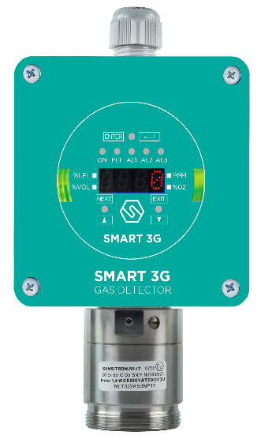
Sensore catalitico - Gas Infiammabili
Codice | Descrizione | Listino Prezzi € | Kit sensore ricambio |  | Bombola di test
S2156ME | Rilevatore METANO , 0-100%LFL | 905.00 | Kx155ME |  | SIB09
S2156GP | Rilevatore GPL , 0-100%LFL | 905.00 | Kx155GP |  | SIB06
S2156PR | Rilevatore PROPANO , 0-100%LFL | 905.00 | Kx155BU |  | SIB06
S2156BU | Rilevatore BUTANO , 0-100%LFL | 905.00 | Kx155PR |  | SIB06
S2156VB | Rilevatore VAPORI BENZINA , 0-100% LFL | 905.00 | Kx155VB |  | SIB06
S2156H2 | Rilevatore IDROGENO , 0-100% LFL | 905.00 | Kx155H2 |  | SIB19

Sensore Infrarosso - Gas Infiammabili
...

SMART 3G-C3
SMART 3G-C3 Per Zona 2 Categoria 3
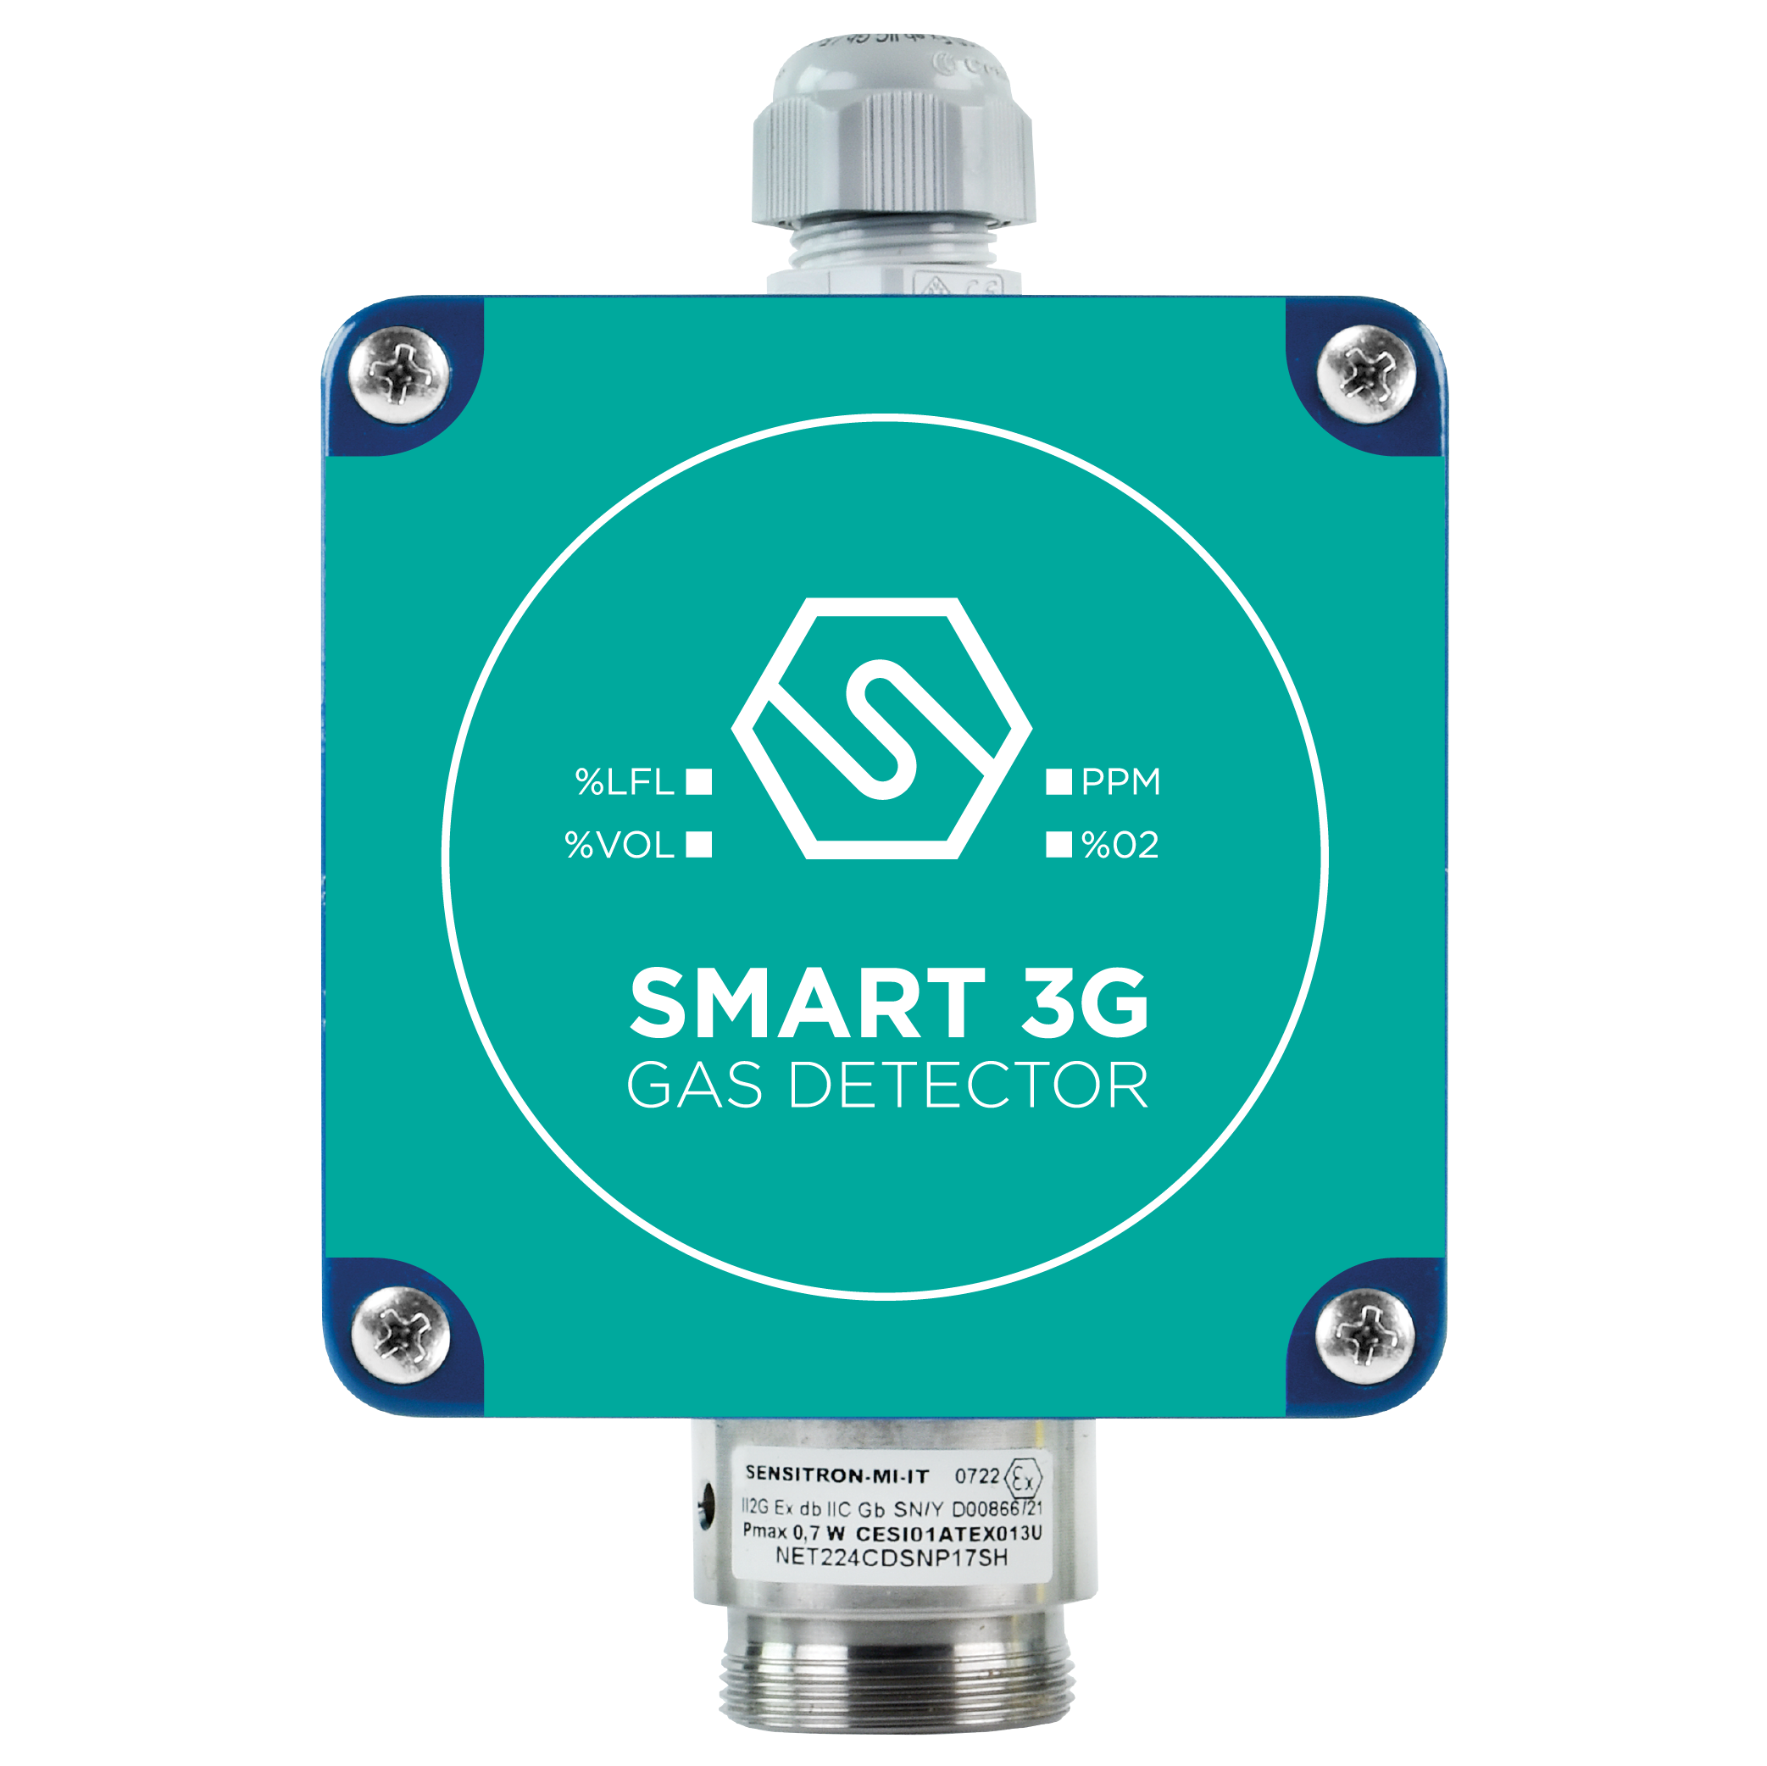 I rilevatori di gas serie SMART3G-C3 vengono impiegati per rivelare, in aree classificate Zona 2, la presenza di sostanze infiammabili (% LFL), di gas tossici in ppm, gas refrigeranti oppure per la rivelazione di deficienza o eccesso di ossigeno. Lo SMART3G-C3 è stato disegnato per offrire elevate prestazioni per applicazioni civili e industriali. Inoltre, lo SMART3G-C3 consente una taratura in campo tramite l’apposito tastierino portatile di calibrazione STS/CKD+. Caratteristiche SMART3G-C3: • Segnale standard 4-20 mA su 3 fili • Scheda d’uscita opzionale a 1 o 3 relè • Interfaccia opzionale RS485 per la comunicazione su protocollo Modbus • Inseguitore di zero per contrastare possibili derive. • Autodiagnosi continua del sistema • ATEX: II 3G Ex db ec nC IIC T5 Gc • Certificato SIL2 HW e SIL3 SW • Grado di protezione IP55 |  |  |  | 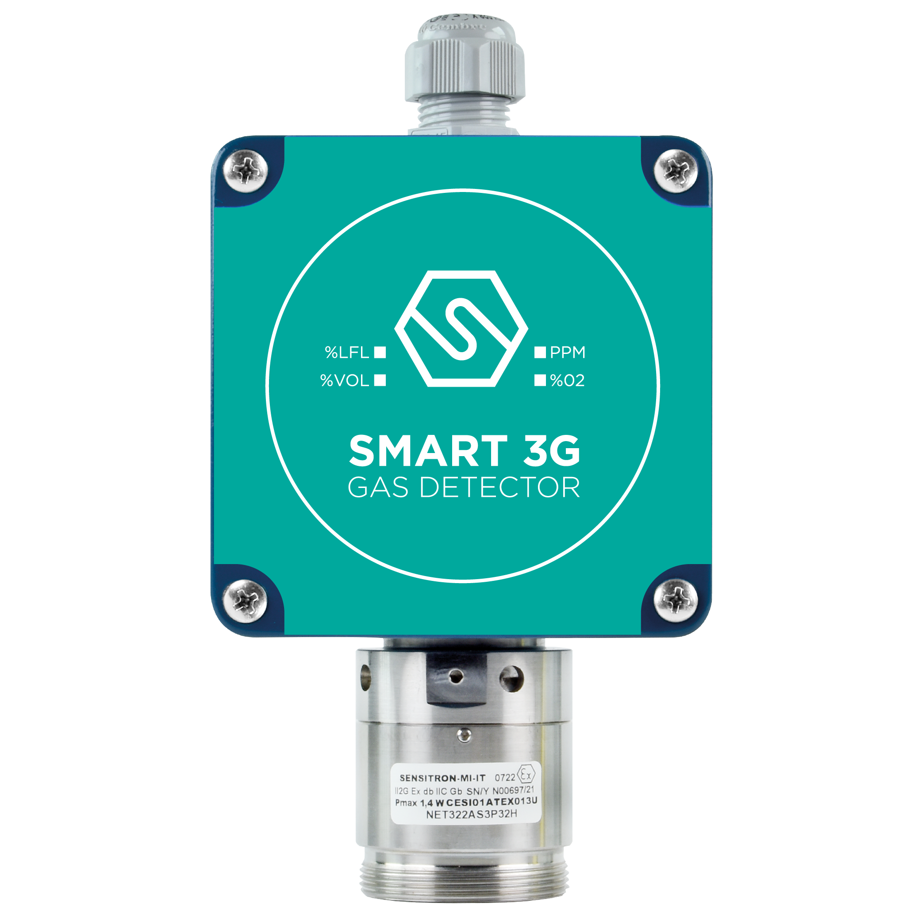
Sensore catalitico - Gas Infiammabili
Codice | Descrizione | Listino Prezzi € | Kit sensore ricambio |  | Bombola di test
S2096ME | Rilevatore METANO , 0-100%LFL | 508.00 | Kx097ME |  | SIB09
S2096GP | Rilevatore GPL , 0-100%LFL | 508.00 | Kx097GP |  | SIB06
S2096PR | Rilevatore PROPANO , 0-100%LFL | 508.00 | Kx097PR |  | SIB09
S2096BU | Rilevatore BUTANO , 0-100%LFL | 508.00 | Kx097BU |  | SIB06
S2096VB | Rilevatore VAPORI BENZINA , 0-100% LFL | 508.00 | Kx097VB |  | SIB06
S2096H2 | Rilevatore IDROGENO , 0-100%LFL | 508.00 | Kx097H2 |  | SIB19

Sensore Infrarosso - Gas Infiammabili
...

SMART 3G-GRI
SMART 3G-GRI Certificati gruppo I per miniere e tunnel
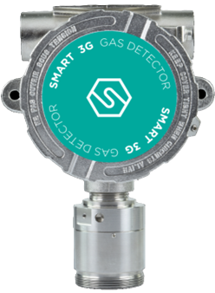 I rilevatori gas serie SMART3G-GrI vengono impiegati per rivelare la presenza di sostanze infiammabili e gas tossici in miniere, tunnel o aree classificate Gruppo I. La serie SMART3G-GrI è stata concepita per offrire ai clienti un'ampia gamma di soluzioni, secondo le specifiche necessità. La versione con display, SMART3G-GrI-D è dotata di un display luminoso a 4 cifre che visualizza in tempo reale la concentrazione di gas misurata, l’innovativa corona LED ad elevata luminosità segnala i 3 livelli di stato. La versione con display offre una taratura in campo non intrusiva tramite magneti a effetto Hall che permettono di operare sullo strumento senza doverlo aprire o declassificare l'area. Gli SMART3G-GrI sono certificati ATEX per Gruppo I. Caratteristiche SMART3G-GRI: • Taratura in campo non intrusiva tramite penna magnetica (versione display) • Display luminoso a 4 cifre e 5 LED di stato • Corona LED Multi-color ad elevata luminosità (versione display) • Segnale standard 4-20 mA su 3 fili • Uscita standard 3 relè (versione display) • Scheda d’uscita opzionale a 3 relè • Interfaccia opzionale RS485 per la comunicazione con protocollo Modbus • Inseguitore di zero per contrastare possibili derive • Autodiagnosi continua del sistema • ATEX I M2 Ex d I Mb • Certificato SIL2 HW e SIL3 SW • Ampia gamma di sensori utilizzabili e di gas rilevabili • Ampia scelta di accessori per l’installazione e la manutenzione • Facile sostituzione dei sensori |  |  |  | 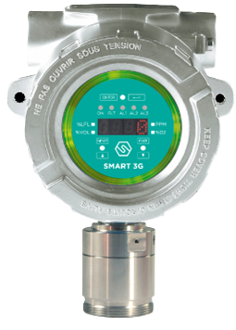

Con display
Codice | Descrizione | Listino Prezzi € | Kit sensore ricambio |  | Bombola di test
S3515ME | Rilevatore per METANO, 0-100% LFL , sensore catalitico | 1,640.00 | K3914ME |  | SIB09
S3912ME | Rilevatore per METANO, 0-100% LFL , sensore infrarosso | 1,959.00 | K3916ME |  | SIB09
S3911O2 | Rilevatore per OSSIGENO, 0-25% V/V , cella elettrochimica | 1,851.00 | K3915O2 |  | SIB62
S3514CO | Rilevatore per MONOSSIDO DI CARBONIO, 0-500ppm , cella elettr. | 1,851.00 | K3913CO |  | SIB56

Senza display
Codice | Descrizione | Listino Prezzi € | Kit sensore ricambio |  | Bombola di test
...

SMART S-SS
SMART S-SS
Progettati per soddisfare i più rigidi standard industriali, i rilevatori di gas serie SMART S-SS vengono impiegati per rivelare, in aree classificate, la presenza di sostanze infiammabili (%LFL), di gas tossici in ppm e gas refrigeranti. I rilevatori SMART S-SS sono certificati SIL 2 Hardware, SIL 3 Software ed ATEX per zona 1 con marcatura II2G Ex db IIC T5 Gb. Caratteristiche: • Elettronica con 1 Uscita standard RS485 + 4-20mA, • LCD o LED display • Opzionale scheda 3 relé • Opzionale Modem Hart • Enclosure in Allumino o Acciaio Inox • Certificato SIL2 Hardware and SIL3 Software • ATEX certified for zone 1 as II2G Ex db IIC T5 Gb |  | 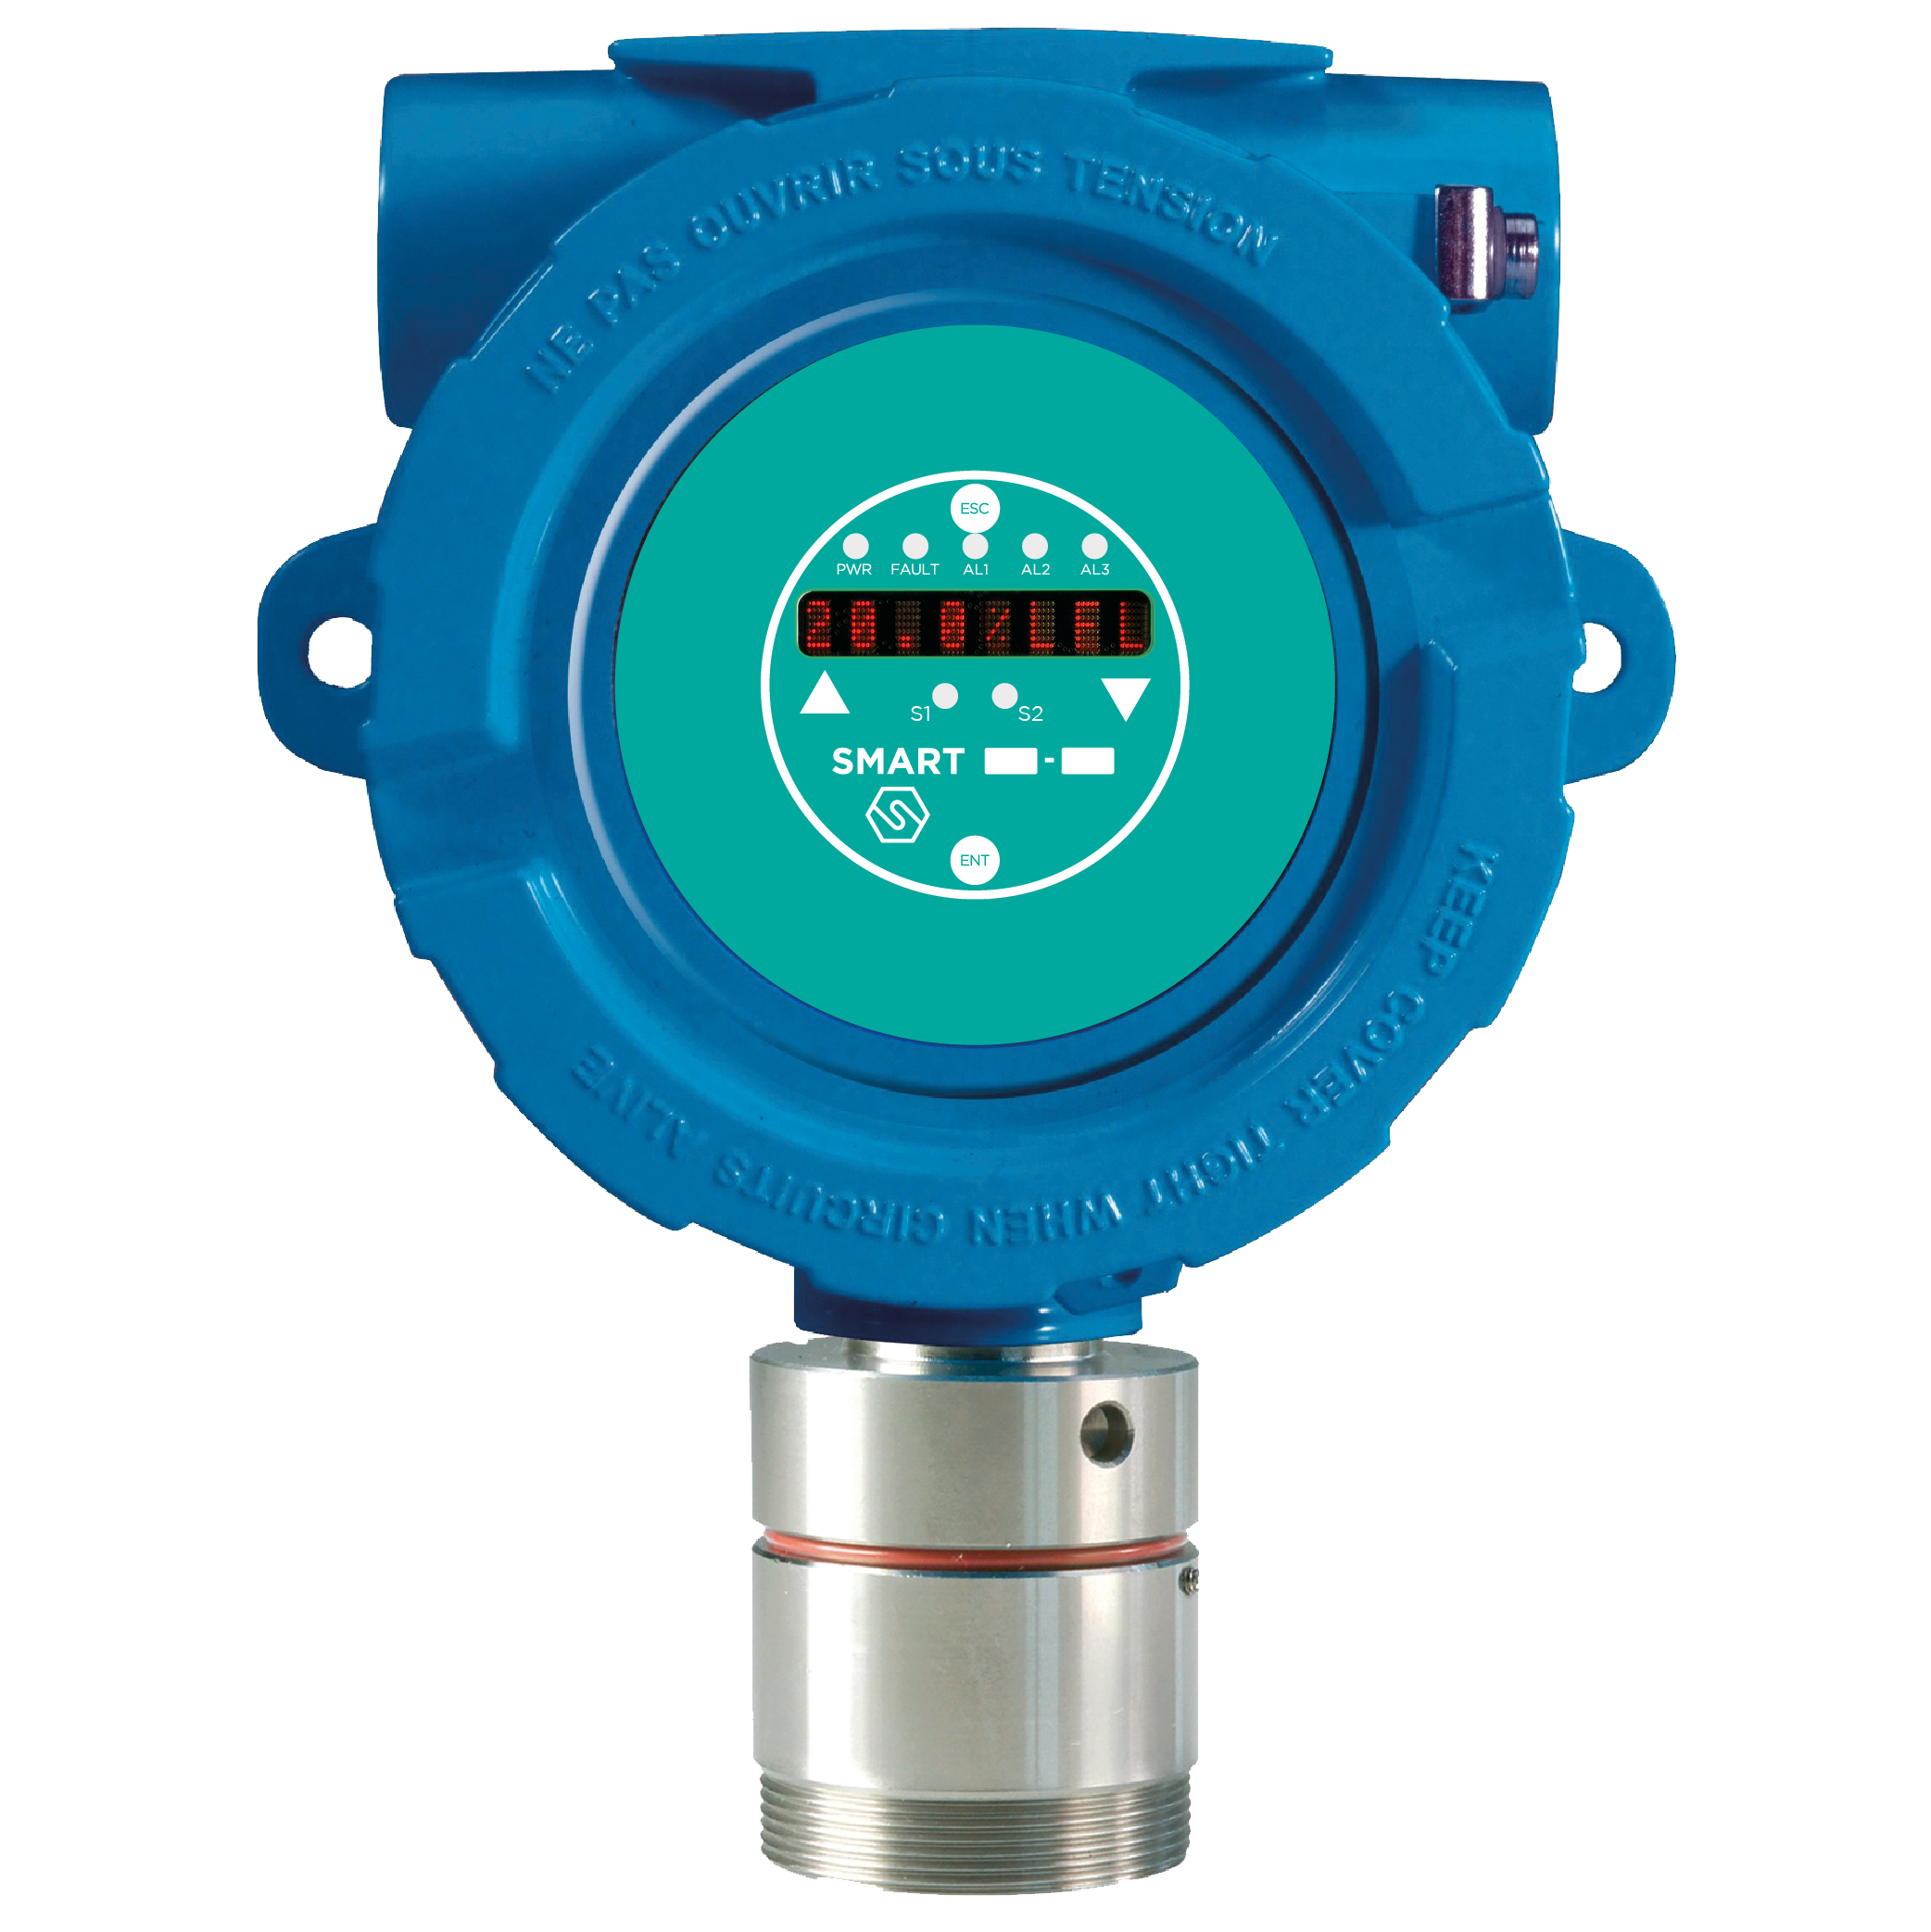 | 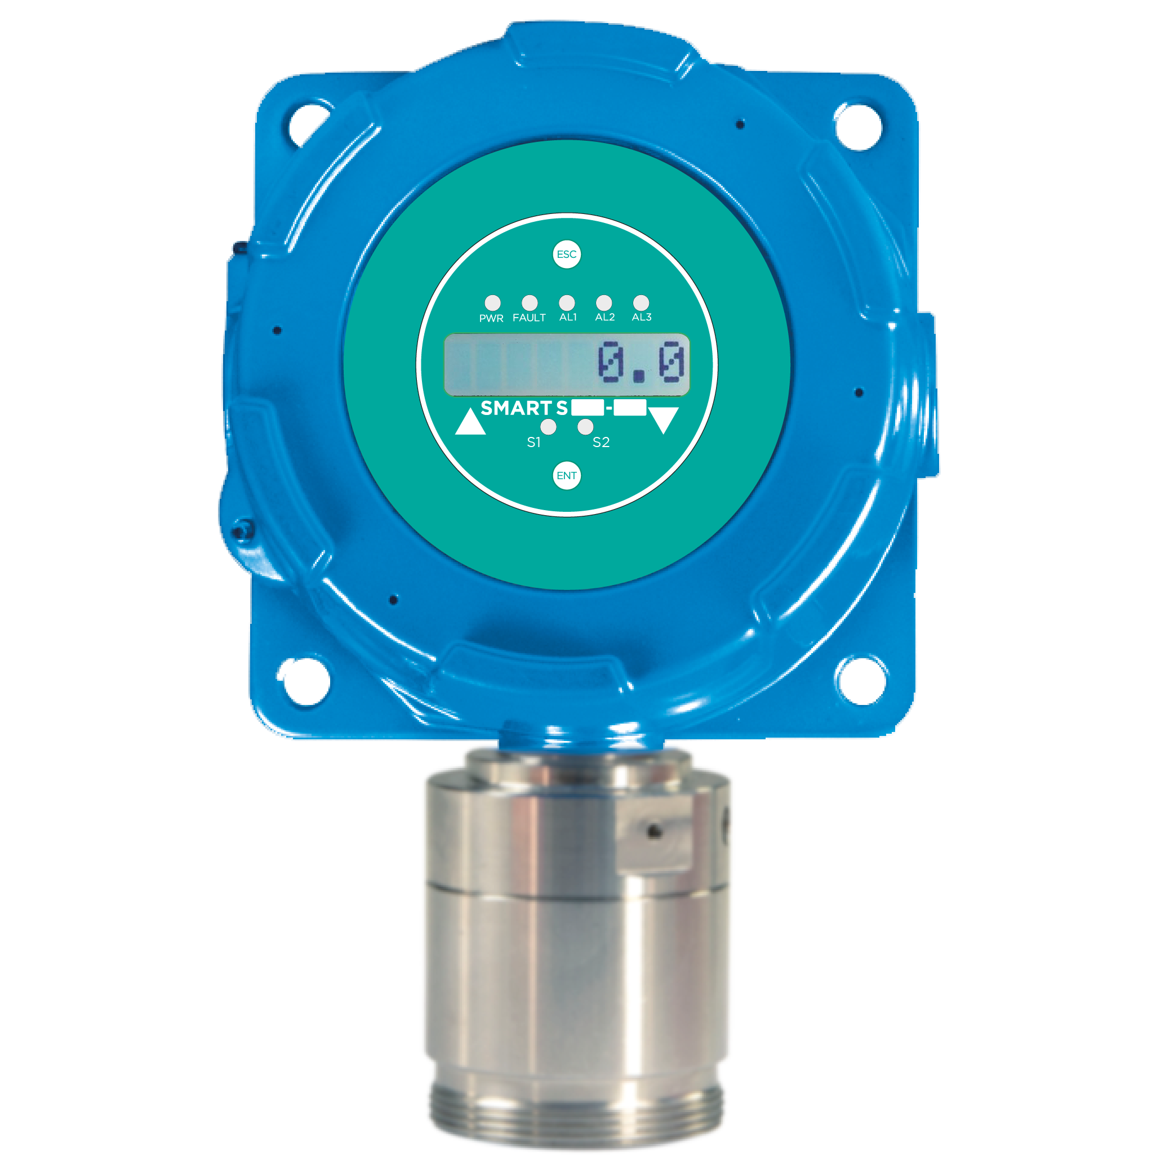 | 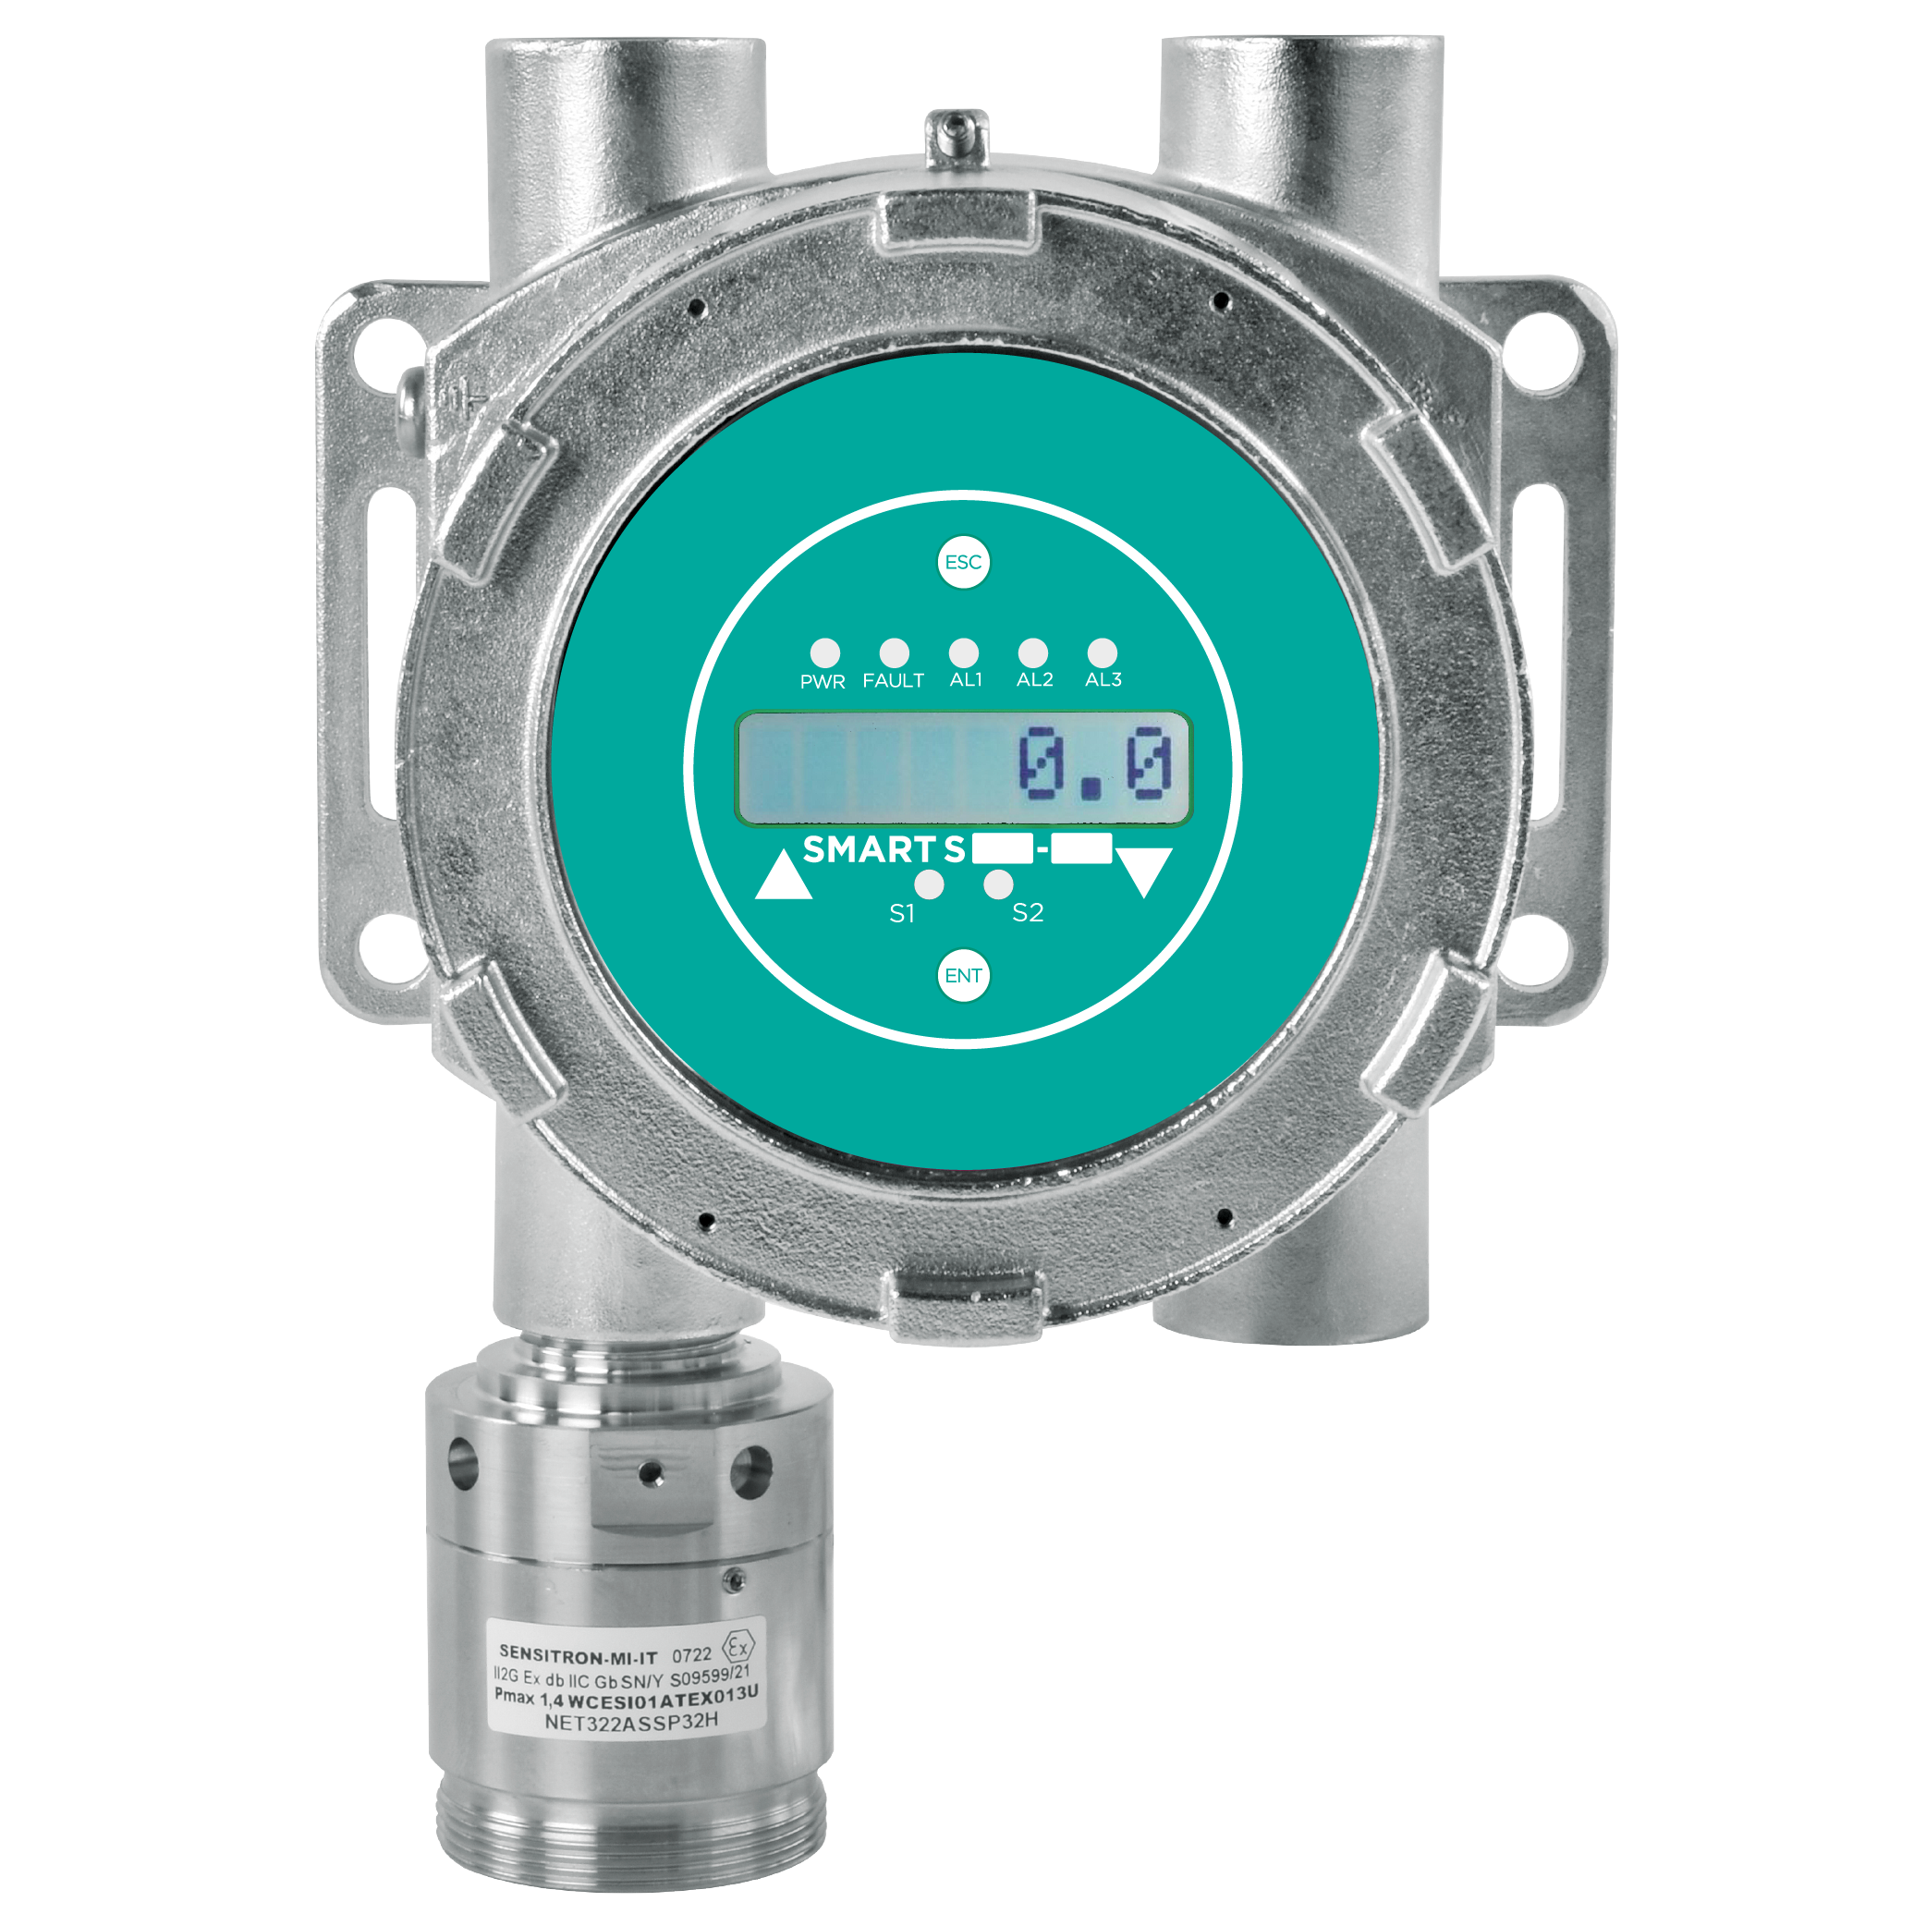

Configuratore Prodotto
Trasmettitore | SSS2S17 | Elettronica con 1 uscita RS485+4-20 mA, LCD display, scheda 3 relè, modem Hart | - | Elettronica con 1 uscita RS485+4-20 mA, LCD display, scheda 3 relè, modem Hart
Testa Sensore | S4019ME | Testa sensore METANO 0-100% LFL | 888.00

Usa il configuratore per generare codice, prezzo e descrizione
Codice Configurato |  | Prezzo di Listino €
SSS2S17-S4019ME |  | 888.00
Elettronica con 1 uscita RS485+4-20 mA, LCD display, scheda 3 relè, modem Hart - Testa sensore METANO 0-100% LFL
...

SMART S-MS
SMART S-MS
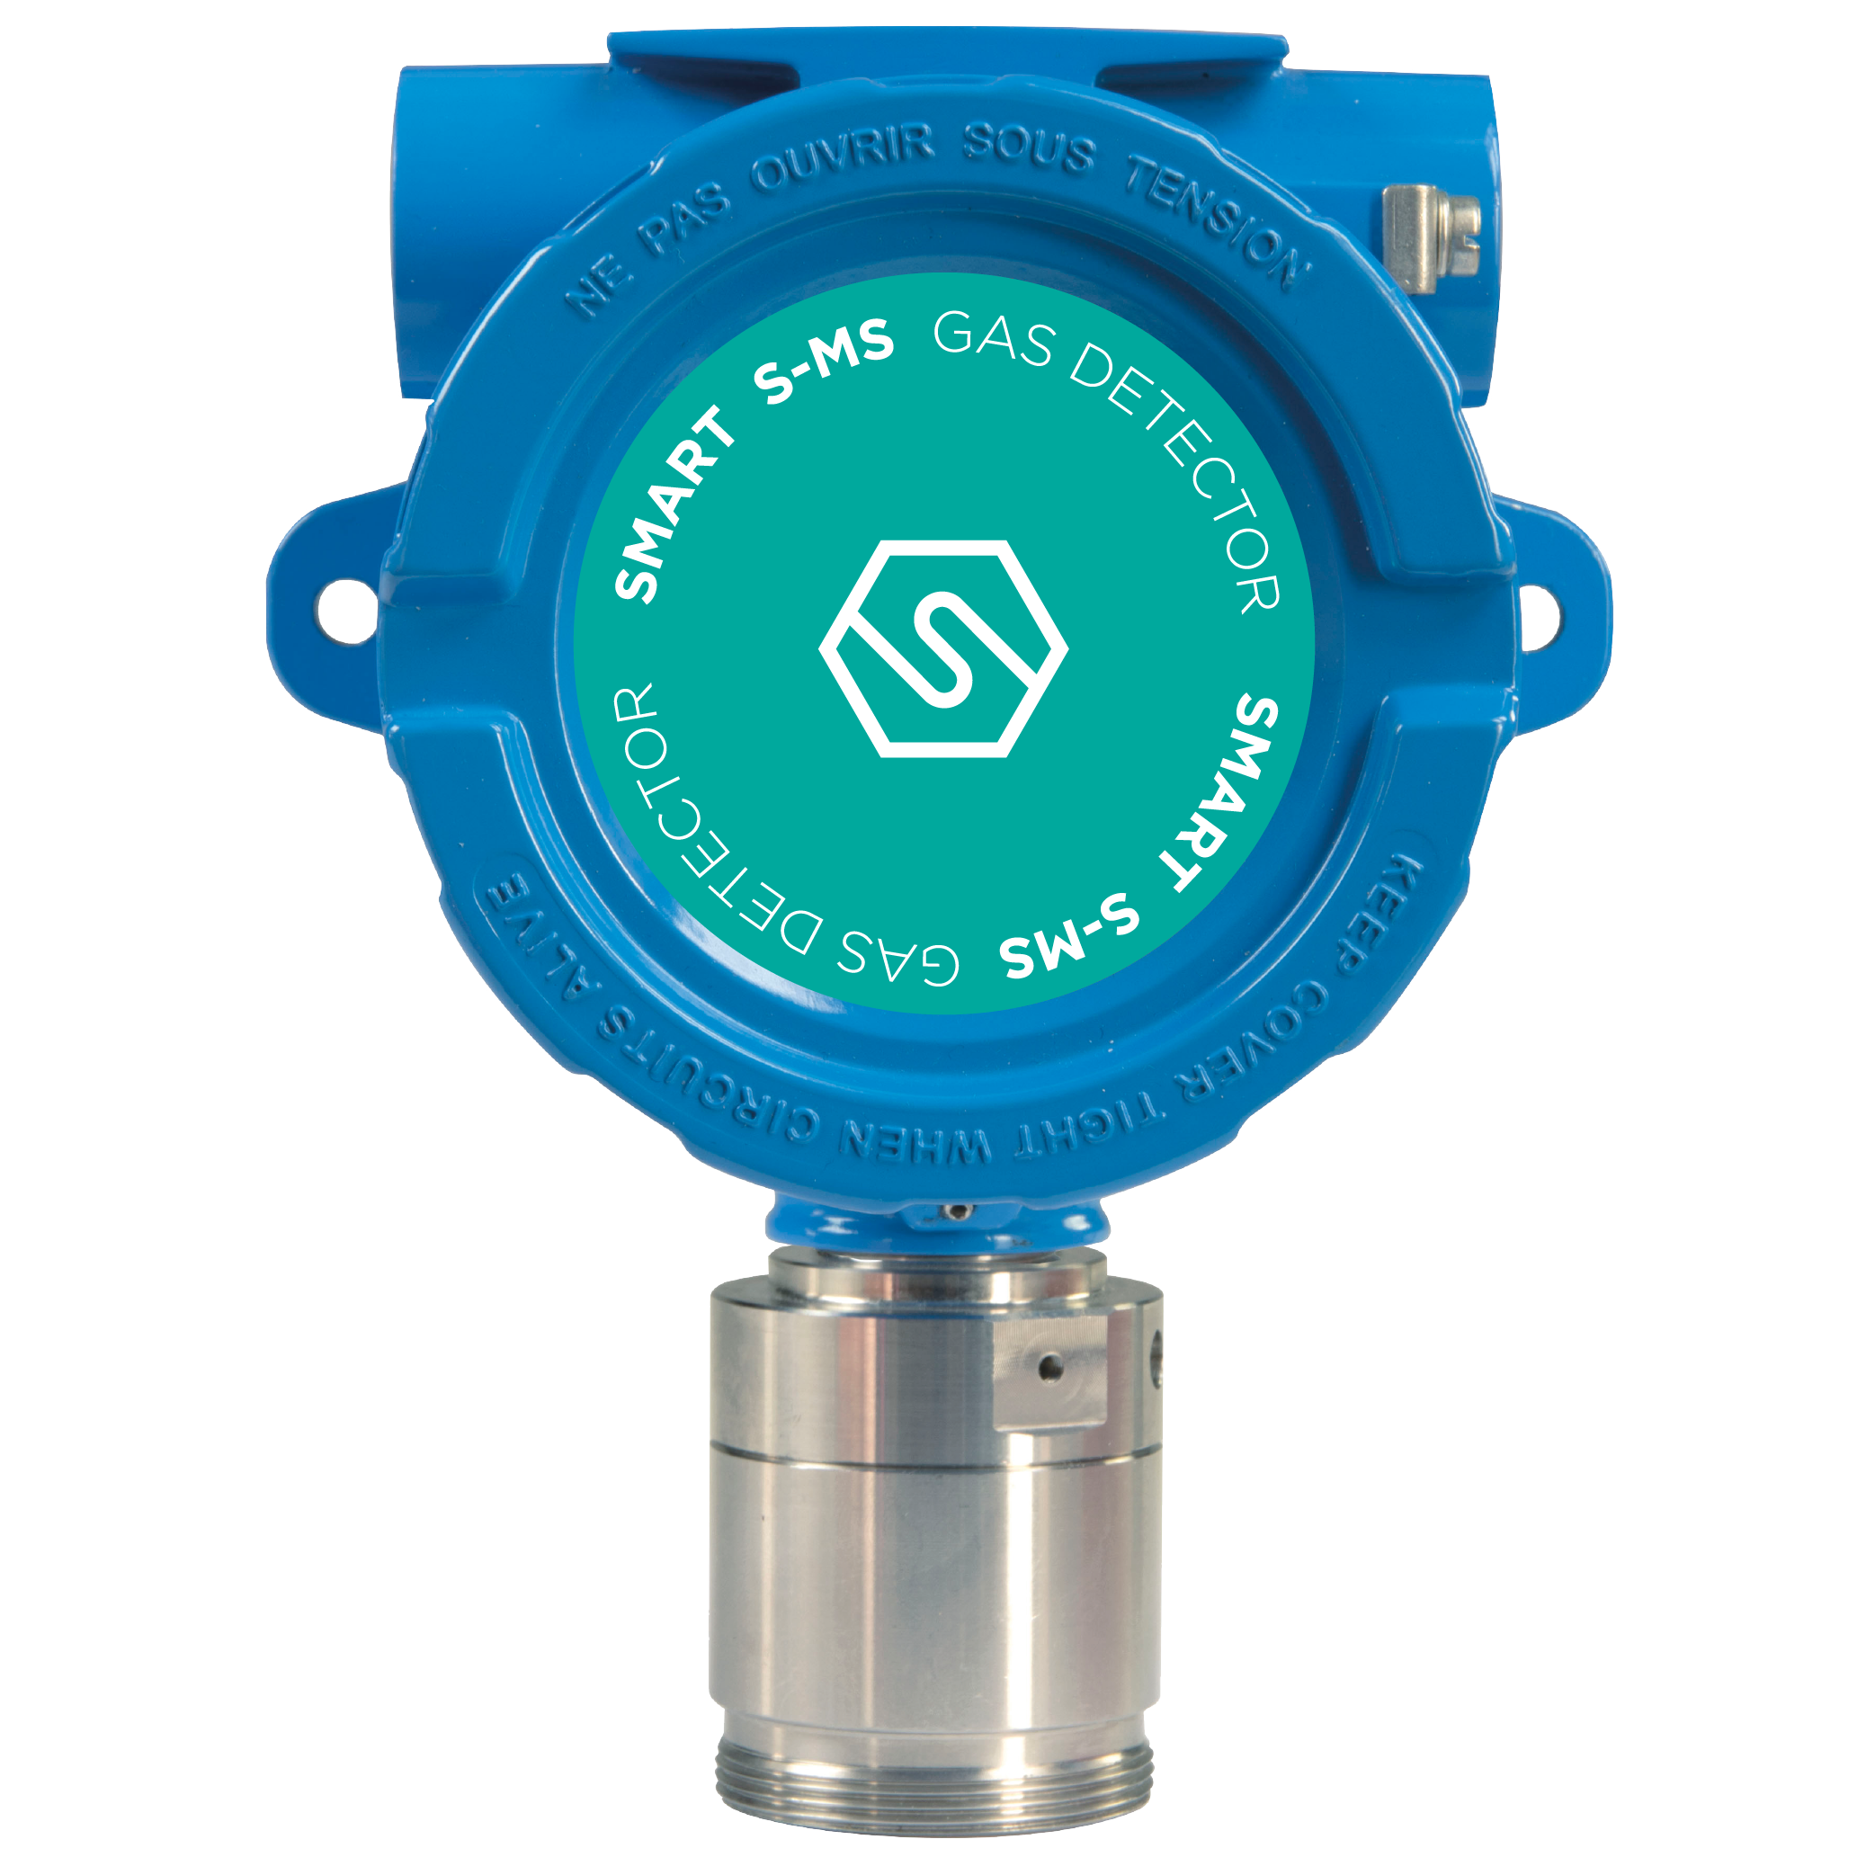 Progettati per soddisfare i più rigidi standard industriali, i rilevatori di gas serie SMART S-MS vengono impiegati per rivelare, in aree classificate, la presenza di sostanze infiammabili (%LFL), di gas tossici in ppm e gas refrigeranti. Questi rilevatori sono certificati SIL 2 Hardware, SIL 3 Software ed ATEX per zona 1 con marcatura II2G Ex db IIC T5 Gb. Caratteristiche: • Electronica con 1 Uscita standard RS485 + 4-20mA, • Opzionale scheda 3 relé • Opzionale Modem Hart • Enclosure in Allumino o Acciaio Inox • Certificato SIL2 Hardware and SIL3 Software • ATEX certified for zone 1 as II2G Ex db IIC T5 Gb |  |  |  | 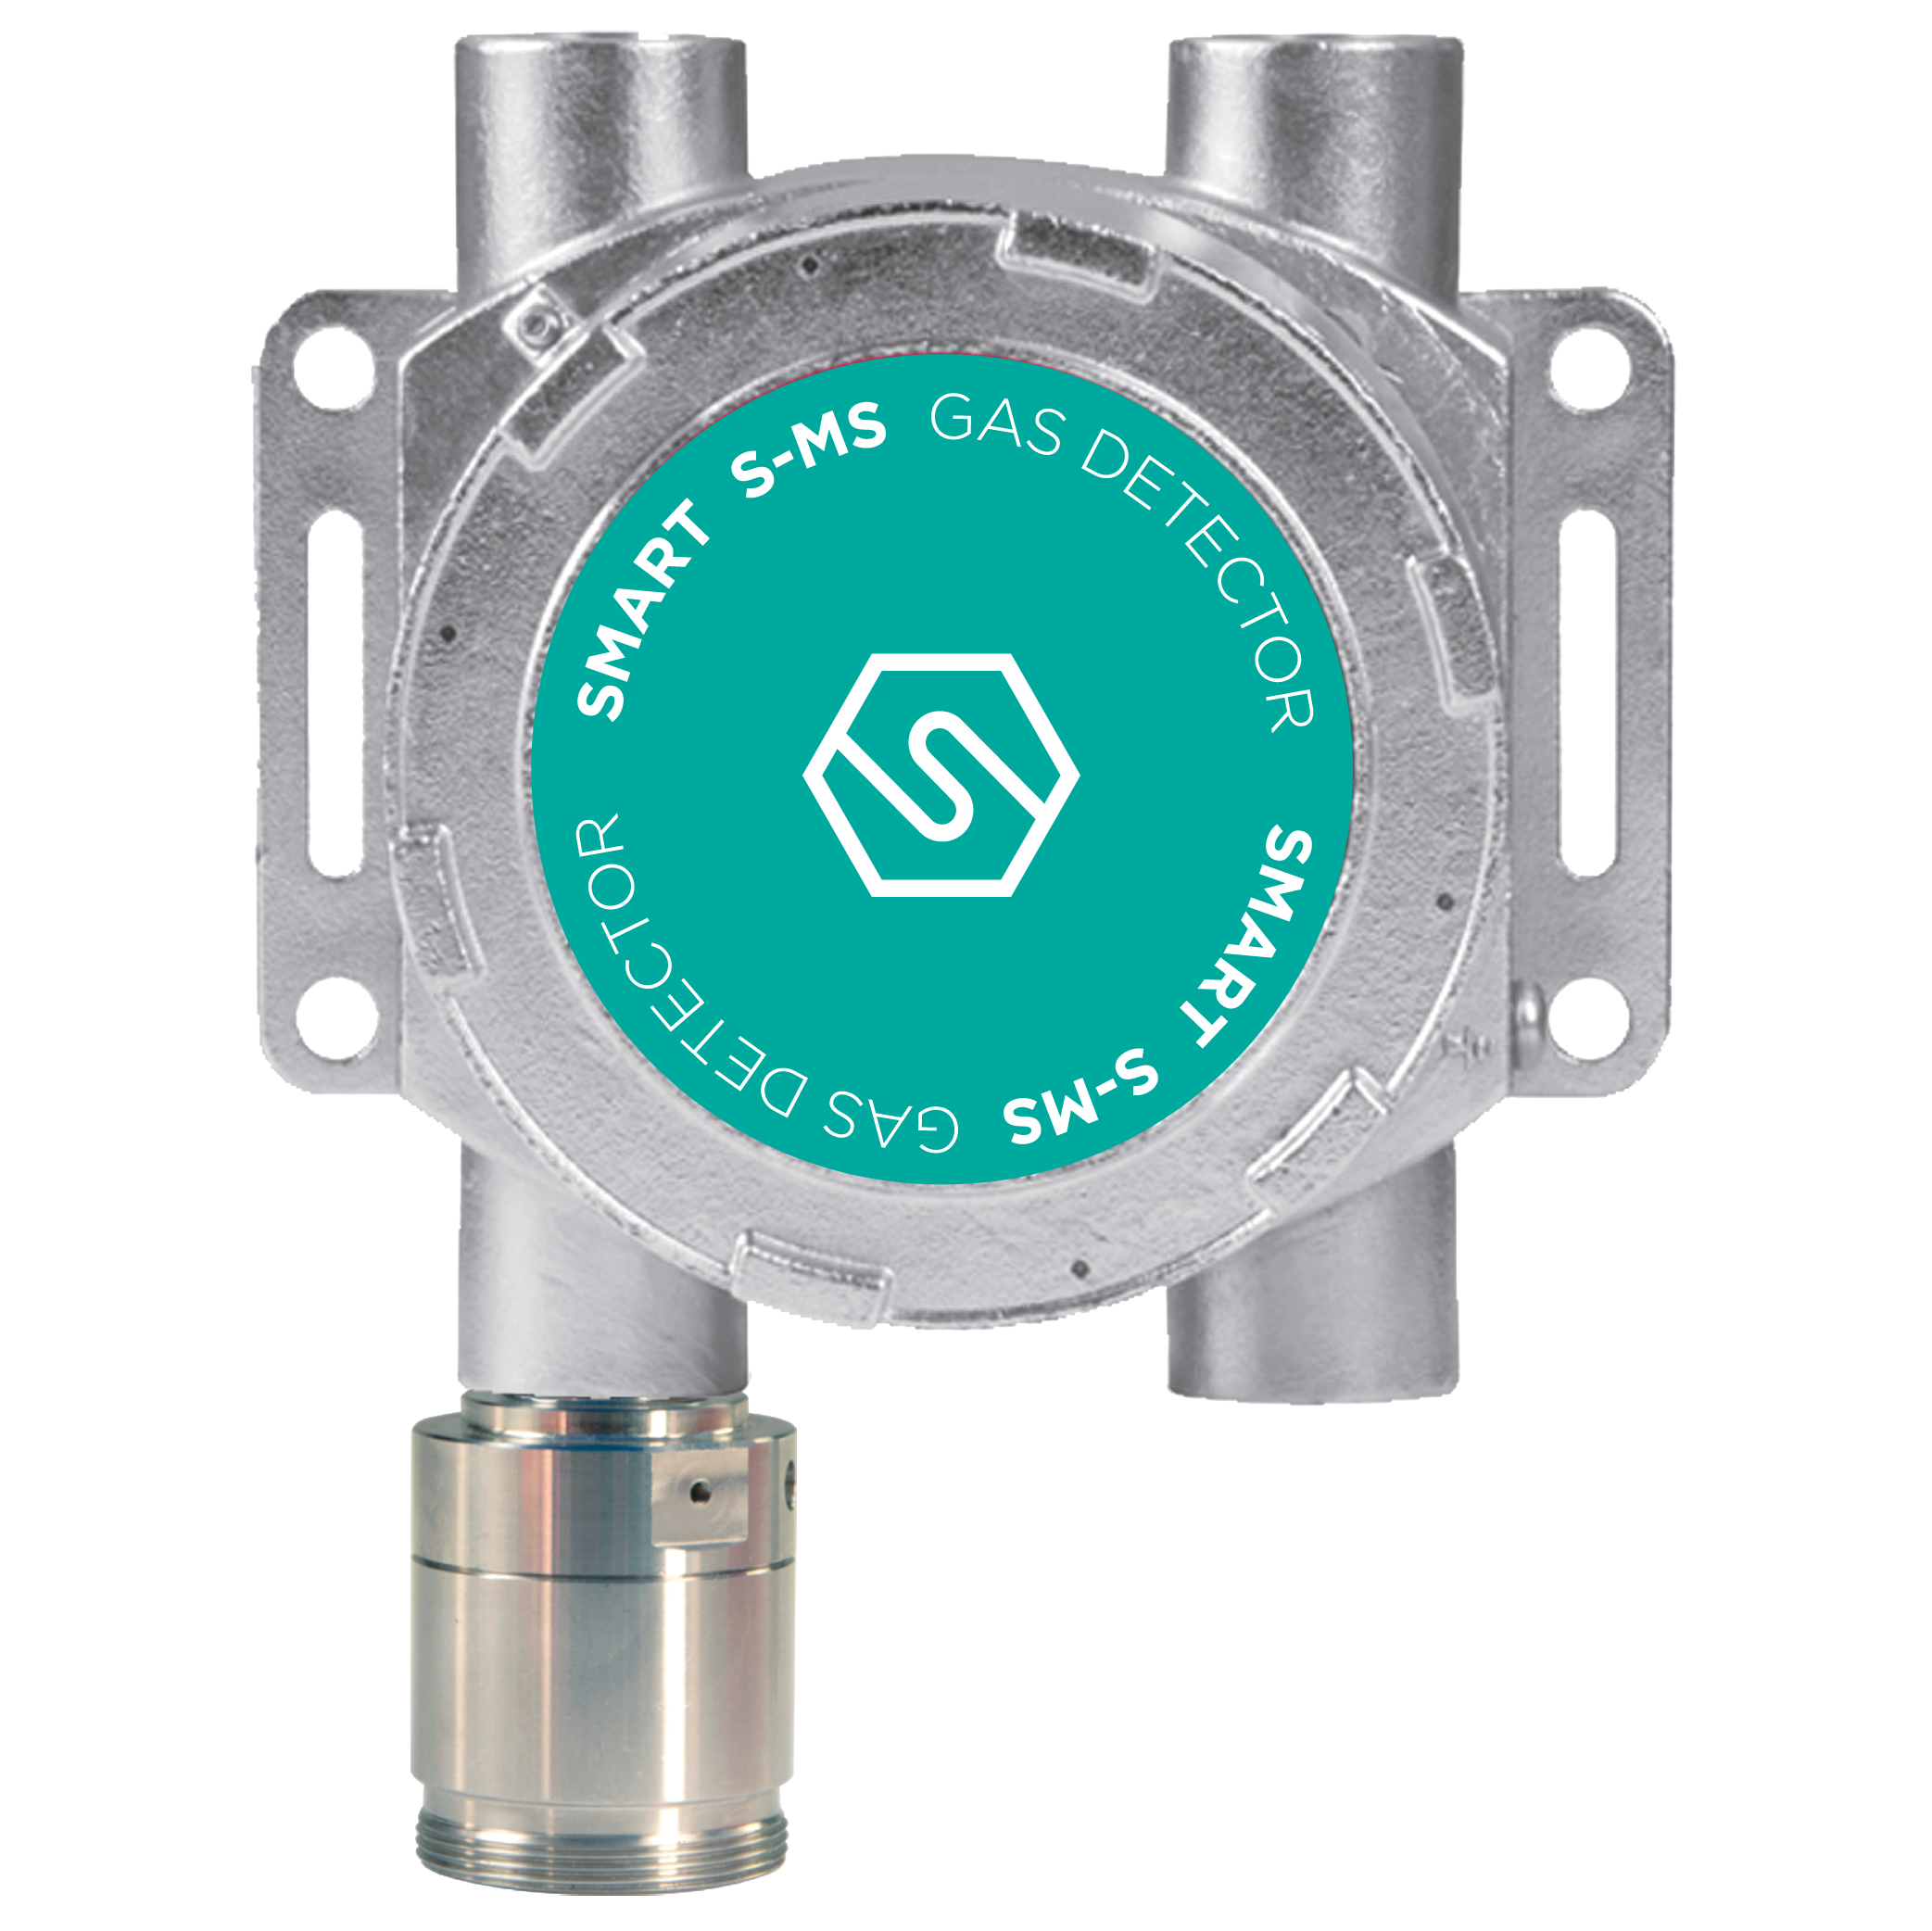

Configuratore Prodotto
Trasmettitore | SMS3A11 | Elettronica con 1 uscita RS485+4-20 mA | 573.00 | Elettronica con 1 uscita RS485+4-20 mA
Sensore | S4015CO2 | Testa sensore ANIDRIDE CARBONICA (CO2), 0-2% Vol. | 888.00 | Testa sensore ANIDRIDE CARBONICA (CO2), 0-2% Vol.

Usa il configuratore per generare codice, prezzo e descrizione
Codice Configurato |  | Prezzo di Listino €
SMS3A11-S4015CO2 |  | 1,461.00
Elettronica con 1 uscita RS485+4-20 mA - Testa sensore ANIDRIDE CARBONICA (CO2), 0-2% Vol.
...

SMART S-IS
SMART S-IS Rilevatore con separazione galvanica e sensore a sicurezza intrinseca
Progettati per soddisfare i più rigidi standard industriali, i rilevatori di gas serie SMART S-IS vengono impiegati per rivelare la presenza di gas tossici in ppm. I rilevatori SMART S-IS sono internamente provvisti di barriera Zener e circuito di separazione galvanica. Sono certificati ATEX con marcatura II2G Ex db [ib] ib IIC T6 Gb |  |  | 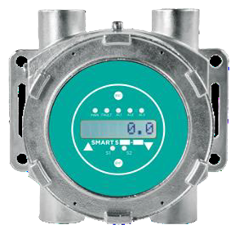 | 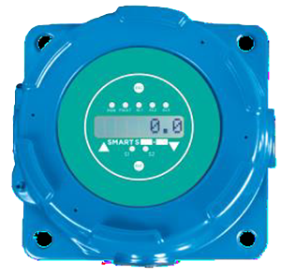
Configuratore Prodotto
Trasmettitore | SIS4A24 | Elettronica con 1 uscita RS485+4-20 mA, LED display, scheda 3 relè | 1,328.00
Sensore | S5014HC | Testa sensore ACIDO CLORIDRICO (HCL) 0-50 ppm | 955.00

Usa il configuratore per generare codice, prezzo e descrizione:
Codice configurato |  | Listino Prezzi €
SIS4A24-S5014HC |  | 2,283.00
Elettronica con 1 uscita RS485+4-20 mA, LED display, scheda 3 relè - Testa sensore ACIDO CLORIDRICO (HCL) 0-50 ppm

Trasmettitori Smart S-IS
...

SMART 3 R
SMART 3 R Rilevatore di gas per sale macchine, laboratori e aree sicure
Il rilevatore SMART3-R permette la rilevazione di gas esplosivi, tossici e refrigeranti in area sicura (non classificata). Il rilevatore fornisce un’uscita 4-20 mA, un bus RS485 di comunicazione ed una scheda a 3 relè. L’indicatore circolare a LED sul frontale visualizza lo stato in cui si trova lo strumento ed un buzzer interno viene attivato in caso di presenza di guasto e/o allarme. Il rilevatore SMART3-R è ideale per applicazioni nell’industria leggera e nelle sale macchina. Il controllo e la calibrazione dello strumento avvengono tramite tastierino con display STS/CKD+. Il grado di protezione del rilevatore è IP42. A richiesta lo SMART3-R può essere fornito in versione con testa remota aggiuntiva e un cavo 5m a 6 conduttori. SMART 3 R è conforme alle seguenti normative: • EN 378-3 • EN14624 • EN 50676 • IEC 60335-2-40 Annex LL • ISO 5149-3 • F-Gas Regulation Caratteristiche SMART3-R: • Uscita standard 4-20 mA, RS485 e 3 relè. • Buzzer interno e corona LED multicolor • Auto-diagnostica continua • Ampio range di sensori e gas rilevabili • Versione con testa remota opzionale • Semplice sostituzione sensore • Data logger esportabile con STS/CKD-OLED o STS/CSW+ • Alimentazione 12-24 Vcc. A richiesta 90-240 Vca ma senza uscita 4-20 mA |  |  | 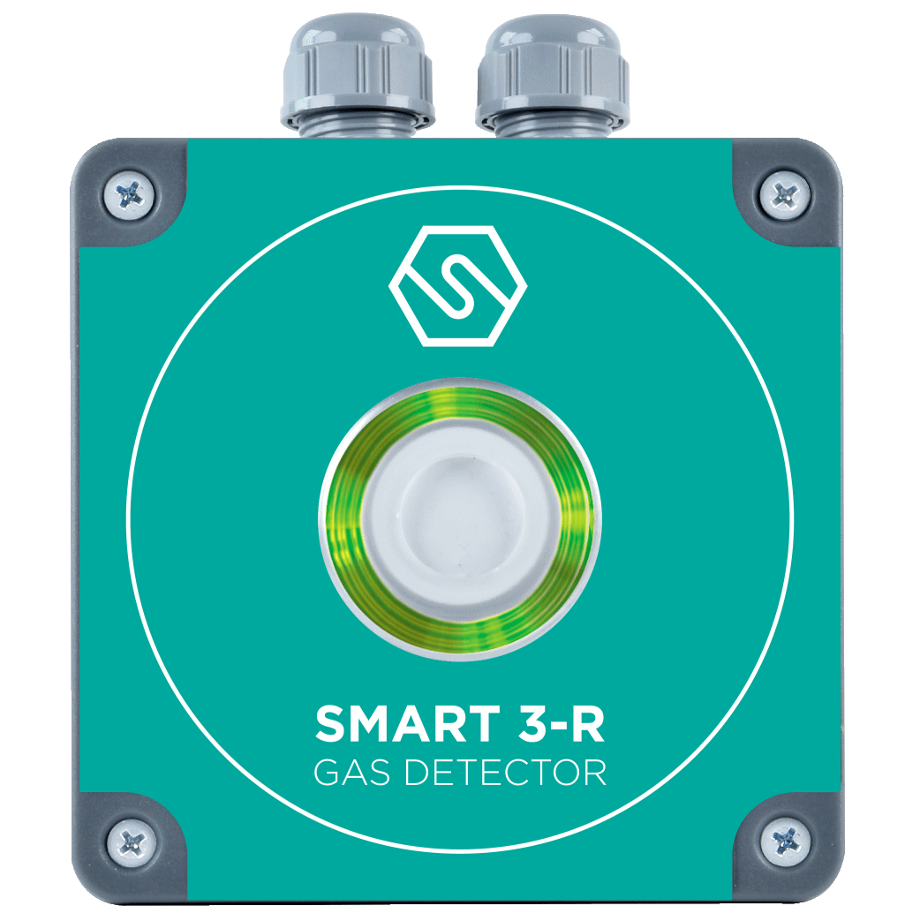

Sensore catalitico - Gas Infiammabili
Codice | Descrizione | Listino Prezzi € | Kit sensore ricambio | Bombola di test
S4590ME | Rilevatore METANO , 0-100%LFL | 506.00 | K4590ME | SIB09
S4590GP | Rilevatore GPL , 0-100%LFL | 506.00 | K4590GP | SIB06
S4590PR | Rilevatore PROPANO , 0-100%LFL | 506.00 | K4590PR | SIB09
S4590BU | Rilevatore BUTANO , 0-100%LFL | 506.00 | K4590BU | SIB06
S4590VB | Rilevatore VAPORI BENZINA , 0-100% LFL | 506.00 | K4590VB | SIB06

Sensore Infrarosso - Gas Infiammabili
...
Sensore Infrarosso - Gas Refrigeranti A1, A2L e SF6
S4616R1234ZE | Rilevatore R1234ZE, 0-2000 ppm | 1,305.00 | K4616R1234ZE | RIB143-34
S4617R404A | Rilevatore R404A, 0-2000 ppm | 1,305.00 | K4617R404A | RIB131-34
S4618R407A | Rilevatore R407A, 0-2000 ppm | 1,305.00 | K4618R407A | RIB132-34
S4619R407F | Rilevatore R407F, 0-2000 ppm | 1,305.00 | K4619R407F | RIB133-34
S4620R449A | Rilevatore R449A, 0-2000 ppm | 1,305.00 | K4620R449A | RIB134-34
S4621R507A | Rilevatore R507A, 0-2000 ppm | 1,305.00 | K4621R507A | RIB135-34
S4622R410A | Rilevatore R410A, 0-2000 ppm | 1,305.00 | K4622R410A | RIB147-34
S4623R417A | Rilevatore R417A, 0-2000 ppm | 1,305.00 | K4623R417A | RIB136-34
S4624R448 | Rilevatore R448, 0-2000 ppm | 1,305.00 | K4624R448 | RIB137-34

A richiesta lo SMART3-R può essere fornito: - Alimentabile 90-240 Vca (senza uscita 4-20 mA) - Kit remoto Enclosure + Elettronica Aggiungendo “-220” al P/N si ottiene la versione a 90-240 Vca, come segue, senza costi aggiuntivi. Aggiungendo “-RH” al P/N si ottiene la versione con testa remota alimentabile a 12-24 Vcc Aggiungendo “-220-RH” al P/N si ottiene la versione con testa remota alimentabile a 90-240 Vca. Esempi: S4590ME-220 S4590ME-RH S4590ME-220-RH |  |  | 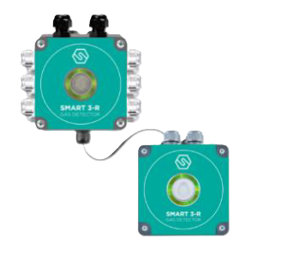

Costi aggiuntivi da aggiungere al prezzo di listino per le teste remote
Codice | Descrizione | Listino Prezzi €
-RH | Versione con kit remoto Enclosure + Elettronica | 125.00
-220-RH | Versione con kit remoto Enclosure + Elettronica e alimentabile a 90-240 Vca senza 4-20 mA | 125.00

Accessori
Codice | Descrizione | Listino Prezzi €
STS/CKD+ | Tastierino di calibrazione potenziato con display a 7 segmenti. Può essere connesso a tutti i rilevatori SMART SENSITRON per poter settare lo zero, lo span e i valori 4-20 mA. | 318.00
STS/CKD-OLED | Tastierino di calibrazione potenziato con display OLED. Può essere connesso a tutti i rilevatori SMART SENSITRON per poter settare lo zero, lo span e i valori 4-20 mA. Questa versione offre la visualizzazione istantanea delle concentrazioni in formato grafico | 482.00

SMART 3 BLIZZARD
SMART 3 BLIZZARD Rilevatore di gas per sale macchine, laboratori e aree sicure
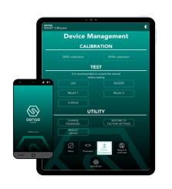 Il rilevatore SMART 3 BLIZZARD permette la rilevazione di gas refrigeranti in area sicura (non classificata). Il rilevatore fornisce un’uscita 4-20 mA e 2 relè e una interfaccia wireless. L’indicatore circolare a LED sul frontale visualizza lo stato in cui si trova lo strumento ed un buzzer interno viene attivato in caso di presenza di guasto e/o allarme. Il rilevatore SMART 3 BLIZZARD è ideale per applicazioni nelle sale macchine, laboratori e aree non classificate. Il controllo e la calibrazione dello strumento avvengono tramite connessione wireless ed apposita interfaccia SENSE a cui è possibile accedere da PC o dispositivo mobile, utilizzando i più comuni browser. Il grado di protezione del rilevatore è IP54. Compliance: • EN 378-3 • EN14624 - in progress • EN 50676 - in progress • IEC 60335-2-40 Annex LL (sostituita da TS 63542) - in progress • ANSI/ASHRAE 15 • CSA B52: 2023 • F-Gas Regulation EU 573/2024 • Certificato SIL2 secondo EN50402 – in progress Caratteristiche: • Taratura in campo non intrusiva tramite interfaccia SENSE • Sensore infrarosso • Uscita 4-20 mA, 2 relè e interfaccia wireless • Buzzer interno e LED intelligenti ad elevata luminosità • Auto-diagnostica continua • Semplice sostituzione sensore • Alimentazione 12-24 Vcc. r |  |  | 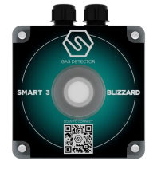

Sensore Infrarosso - Gas Refrigeranti A1 e A2L
Codice | Descrizione | Listino Prezzi € | Kit sensore ricambio | Bombola di test
S5116R32 | Rilevatore SMART 3 Blizzard per R32, 0 - 100% LFL, 4-20mA | 704.00 | K5116R32 | SIB512
S5117R454B | Rilevatore SMART 3 Blizzard per R454B, 0 - 100% LFL, 4-20mA | 704.00 | K5117R454B | SIB507
S5118R410A | Rilevatore SMART 3 Blizzard per R410A, 0 - 10.000 ppm, 4-20mA | 704.00 | K5118R410A | RIB147-34
S5226R1234YF | Rilevatore SMART 3 Blizzard per R1234YF, 0 - 5.000 ppm, 4-20mA | 836.00 | K5226R1234YF | RIB145-34
S5227R1234ZE | Rilevatore SMART 3 Blizzard per R1234ZE, 0 - 5.000 ppm, 4-20mA | 836.00 | K5227R1234ZE | RIB143-34
S5228R134A | Rilevatore SMART 3 Blizzard per R134A, 0 - 5.000 ppm, 4-20mA | 836.00 | K5228R134A | RIB144-34
S5229R404A | Rilevatore SMART 3 Blizzard per R404A, 0 - 5.000 ppm, 4-20mA | 836.00 | K5229R404A | RIB131-34

SMART 3 NC
I rilevatori di gas della serie SMART3 NC sono stati progettati per offrire prodotti a costo accessibile, ma con caratteristiche Hi-Tech, per autorimesse sotterranee e luoghi non pericolosi. Disponibili per Metano, GPL, Vapori di Benzina, CO, NO2 e CO2, questi rilevatori utilizzano un sensore catalitico industriale per gas infiammabili, una cella elettrochimica a tre elettrodi per CO ed NO2 ed un sensore infrarosso per CO2. Uscita 4-20 mA. Uscite a tre relè ed RS 485, opzionali. I rilevatori SMART3 NC sono in esecuzione IP55. Caratteristiche SMART3 NC: • Segnale Standard 4-20 mA su 3 fili • Scheda a 3 relé opzionale • Interfaccia opzionale RS485 per la comunicazione con protocollo Modbus • Autodiagnosi continua del sistema • Grado di protezione: IP55 |  |  |  | 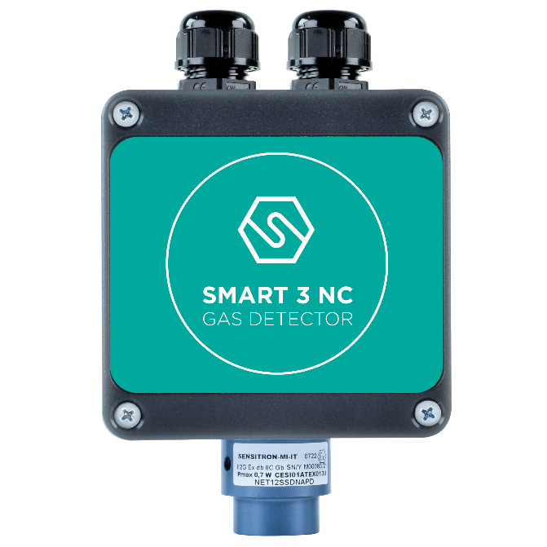

Per autorimesse sotterranee
Codice | Descrizione | Listino Prezzi € | Kit sensore ricambio |  | Bombola di test
S1450CO | Rilevatore MONOSSIDO DI CARBONIO (CO), 0-300 ppm . E.C: | 321.00 | K1450CO |  | SIB56
S1455VB | Rilevatore VAPORI BENZINA (VB), 0-100% LFL . Sensore Catalitico | 344.00 | K1455VB |  | SIB06
S1451ND | Rilevatore BIOSSIDO DI AZOTO (NO2), 0-20 ppm . E.C. | 467.00 | K1451ND |  | RIB116-34

Gas Infiammabili per Zone Non Classificate
Codice | Descrizione | Listino Prezzi € | Kit sensore ricambio |  | Bombola di test
S1455ME | Rilevatore di METANO 4-20 mA, 0-100% LFL | 344.00 | K1455ME |  | SIB09
...

SMART 3H FM Lite
SMART 3H-FM LITE Rilevatore di gas refrigeranti A1 ed A2L ad incasso
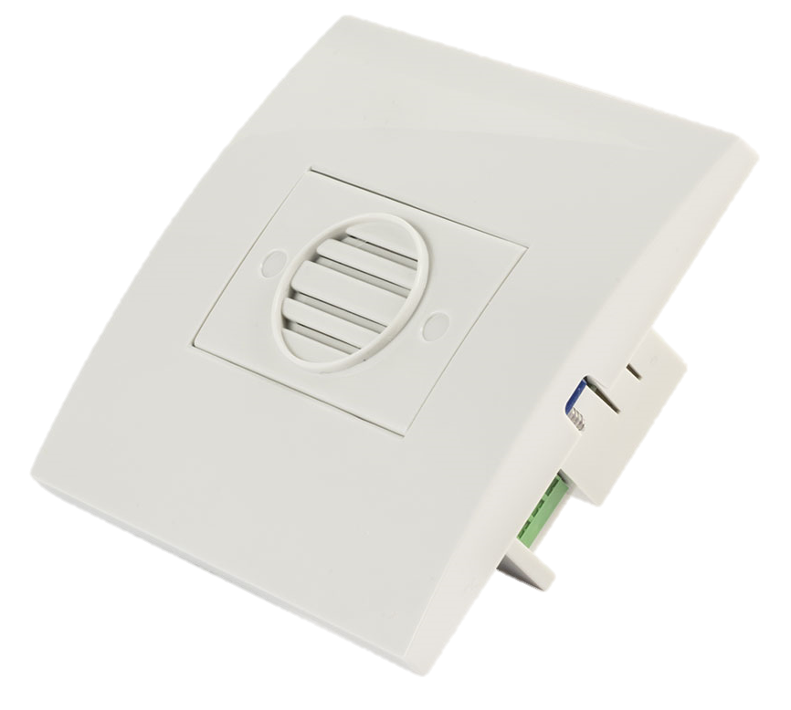 Il rilevatore SMART3H-FM LITE è progettato per soddisfare i requisiti della rilevazione di gas refrigeranti A1 ed A2L in ambienti quali hotels ed edifici commerciali, mantenendo dei costi contenuti. Il montaggio è ad incasso. Il LED a tre colori indica lo stato in cui si trova il rilevatore ed un buzzer interno viene attivato in caso di presenza di guasto e/o allarme. SMART3H-FM LITE monta un prestazionale sensore IR e fornisce due uscite relè. Il grado di protezione di SMART3H FM-LITE è IP42 ed è disponibile con alimentazione 12-24 Vcc o 90-240 Vca. SMART3H-FM LITE è conforme alle seguenti normative: • EN 378-3 • IEC 60335-2-40 Annex LL • EN14624 • EN 50676 • ISO 5149-3 • F-Gas Regulation Caratteristiche SMART3H FM-LITE: • 2 uscite relé preconfigurate • Comunicazione RS485 (0-20%LFL and 0-5000 ppm) • Buzzer interno e LED di stato • Auto-diagnostica continua • Alimentazione 12-24 Vcc o 90-240 Vca • Sensore infrarosso
Sensore Infrarosso - Gas refrigeranti A2L- Range 0-20%LFL - Alimentazione 90-240 Vca
Codice | Descrizione | Listino Prezzi € | Bombola di test
S4143R32 | Rilevatore R32 soglie di allarme impostate a 5% & 10% LFL | 641.00 | SIB503
S4144R1234YF | Rilevatore R1234yf soglie di allarme impostate a 5% & 10% LFL | 641.00 | SIB504
S4145R1234ZE | Rilevatore R1234ze soglie di allarme impostate a 5% & 10% LFL | 641.00 | SIB505
S4660R454A | Rilevatore R454A soglie di allarme impostate a 5% & 10% LFL | 641.00 | Su richiesta
S4661R454B | Rilevatore R454B soglie di allarme impostate a 5% & 10% LFL | 641.00 | SIB507
S4662R454C | Rilevatore R454C soglie di allarme impostate a 5% & 10% LFL | 641.00 | Su richiesta
S4663R452B | Rilevatore R452B soglie di allarme impostate a 5% & 10% LFL | 641.00 | Su richiesta
...

PL4+ & PL4+D
PL4+ e PL4+D
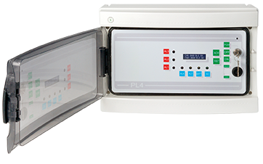 PL4+ e PL4+D sono unità avanzate di controllo gas progettate per garantire sicurezza e affidabilità nel monitoraggio dei livelli di gas infiammabili, tossici e di ossigeno in diversi ambienti. Entrambe le unità offrono misurazioni precise della concentrazione di gas e dei punti di allarme tramite display LCD, con caratteristiche robuste pensate per diverse esigenze di installazione. Certificate secondo gli standard SIL1 e ATEX (EN60079-29-1), queste unità assicurano prestazioni affidabili e conformità alle rigorose normative di sicurezza. - Certificazione SIL1 e ATEX secondo EN60079-29-1, per garantire elevati standard di sicurezza e conformità. - Display LCD che fornisce indicazioni precise sulle concentrazioni di gas e sui punti di allarme. - Monitoraggio di più rilevatori di gas, con PL4+ che supporta fino a 8 ingressi (con espansione) e PL4+D che supporta fino a 12 rilevatori (con schede remote). - Uscite a relè multiple per allarmi e guasti, con PL4+ che offre 5 relè e PL4+D che gestisce fino a 21 relè (con moduli aggiuntivi). - Allarmi visivi e acustici per avvisare gli utenti della rilevazione di gas e dello stato del sistema. - Progettati per essere configurabili nella rilevazione di vari tipi di gas, inclusi gas infiammabili, tossici e livelli di ossigeno. |  |  | 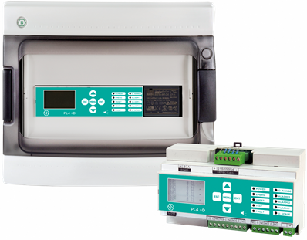
PL4+
La centrale PL4+ è una centrale gas versatile, ideale per sistemi di piccole dimensioni. Supporta 4 ingressi analogici 4-20 mA, espandibili a 8 con un modulo aggiuntivo. L’unità include 5 relè per allarmi e guasti, con una scheda di estensione opzionale che offre ulteriori ingressi e uscite. Alloggiata in un armadio in ABS con grado di protezione IP65, la centrale PL4+ è dotata di allarmi visivi e acustici e può ospitare una batteria di backup per garantire il funzionamento senza interruzioni. |  |  | 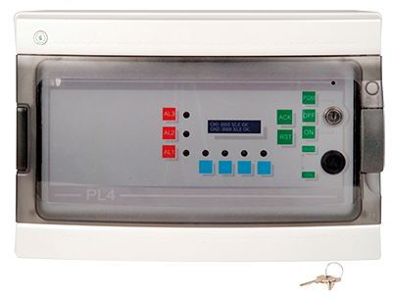
Modello
Linee RS485
N. max rilevatori
N. max uscite
Moduli STPL4/ESP
Moduli STG/16REL
PL4+
/
4+4
5+16*
1
1
* da alloggiare all'esterno della centrale
PL4+
Codice | Descrizione | Listino Prezzi €
STPL4+ | Centrale rilevazione gas quattro ingressi, espandibile a 8 con un modulo PL4/ESP e 5 uscite relè espandibili con altri 16 tramite scheda STG/16REL. Tripla soglia di allarme, a microprocessore. Accetta segnali analogici 4-20 mA; visualizzazione su display LCD della concentrazione di gas rilevata e degli stati. Contenitore in ABS, completo di alimentatore 230/12 Vca 1.5A. Nr.1 Batteria da 12V 7,2Ah alloggiabile a bordo. | 1,015.00

Accessori
Codice | Descrizione | Listino Prezzi €
STPL4/ESP | Modulo di espansione quattro ingressi, alloggiabile all’interno con 16 uscite O/C per centrale STPL4+ | 502.00
STG/16REL | Scheda a 16 relè per MULTISCAN 8+ e STPL4/ESP. | 635.00
AL04 | Alimentatore 24 Vdc per STPL4+ | 87.00

Modello
Linee RS485
N. max rilevatori
N. max uscite
Moduli STG/IN8-S
Moduli STG/OUT16-S
PL4+D
1 aperto
4+8
5+16
1
1
PL4+D
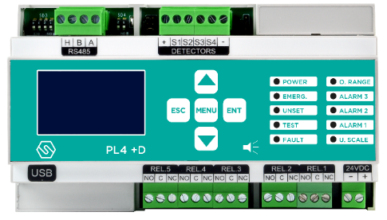 La centrale PL4+D è progettata per il montaggio su guida DIN ed è perfetta per piccoli impianti con fino a 12 rilevatori. Può monitorare direttamente 4 rilevatori di gas e altri 8 tramite schede di ingresso remote. Il pannello gestisce fino a 21 relè di uscita, garantendo un controllo completo e la massima sicurezza. Il display LCD retroilluminato fornisce letture chiare delle concentrazioni di gas e dei punti di allarme, rendendolo una scelta affidabile per diverse esigenze di rilevazione gas.

PL4+D
Codice | Descrizione | Listino Prezzi €
STPL4+D | Centrale su guida DIN a 4 canali con tripla soglia. Possibilità di aggiungere ulteriori 8 ingressi tramite scheda STG/IN8S oppure collegare i rilevatori al bus RS485. Il pannello è completo di 1 porta USB per il collegamento al PC. Alimentazione: 24 Vdc. | 1,015.00

Accessori
Codice | Descrizione | Listino Prezzi €
STG/IN4-OUT4-S1 | Modulo remoto da 4 ingressi 4-20mA e 4 uscite relé per MULTISCAN | 521.00
STG/IN8S | Modulo remoto a 8 ingressi per MULTISCAN. | 380.00
STG/OUT16S | Modulo remoto a 16 uscite in formato Open Collector per MULTISCAN. | 380.00
...

MULTISCAN 8+
MULTISCAN 8+
La centrale di rivelazione gas MULTISCAN 8+ fornisce la soluzione ideale per piccoli impianti fino ad un massimo di 16 o 24 rivelatori. Questa centrale è dotata di 8 ingressi analogici 4-20 mA espandibili fino a 16 o 24 ingressi direttamente su BUS RS485 oppure tramite modulo STG/IN8. Ogni ingresso può essere configurato per un differente rivelatore di gas in modo da rilevare gas infiammabili, tossici nonché l’incremento e la deficienza di ossigeno. La centrale gestisce 6 uscite relè a bordo centrale e 32 o 48 aggiuntive tramite la scheda aggiuntiva STG/16REL o i moduli remoti STG/OUT16S+STG/16REL. Il display LCD retroilluminato assicura una precisa indicazione della concentrazione di gas misurata e dello stato dei rivelatori. I LED sul pannello frontale permettono di visualizzare lo stato della centrale e un buzzer interno si attiva nel caso di allarme o guasto. La centrale MULTISCAN 8+ è SIL1 e riporta la seguente marcatura ATEX: 0051 II (2) G [Ex Gb] II |  |  | 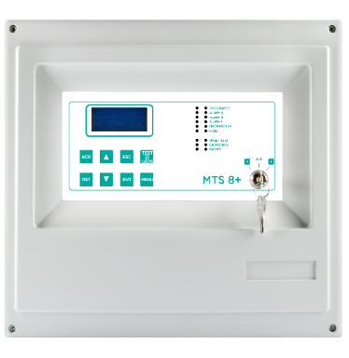
Modello
Linee RS485
Numero rilevatori
collegabili
Num. Max uscite
Moduli STG/IN8S
Moduli STG/OUT16S
Multiscan 8+
1 aperto
8+8
8+16+16
1
1
Multiscan 8+ 16
1 aperto
8+16
8+16+32
2
2
Multiscan 8+
Codice | Descrizione | Listino Prezzi €
STMTS/8+ | Centrale MULTISCAN 8+ 8 ingressi analogici 4-20 mA e 6 relè d’uscita a bordo centrale. Un bus RS485 per connettere 8 rilevatori gas addizionali tramite modulo STG8IN-S oppure 8 rilevatori direttamente sul bus collegati in cascata. 6 relè a bordo + 16 relè opzionali tramite modulo STG/16REL installabile a bordo centrale. Altre 16 uscite o/c tramite modulo remoto STG/OUT16-S, trasformabili in relè con schede STG/8REL. | 2,029.00
STMTS/8+16 | Centrale MULTISCAN 8+ 8 ingressi analogici 4-20 mA e 6 relè d’uscita a bordo centrale. Un bus RS485 per connettere 8 rilevatori gas addizionali tramite modulo STG8IN-S oppure 16 rilevatori direttamente sul bus collegati in cascata. 6 relè a bordo + 16 relè opzionali tramite modulo STG/16REL installabile a bordo centrale. Altre 32 uscite o/c tramite modulo remoto STG/OUT16-S, trasformabili in relè con schede STG/8REL. | 2,408.00

Accessori
Codice | Descrizione | Listino Prezzi €
STG/IN4-OUT4-S1 | Modulo remoto da 4 ingressi 4-20mA e 4 uscite relé per MULTISCAN | 521.00
STG/IN8S | Modulo remoto ad 8 ingressi per MULTISCAN. | 380.00
STG/16REL | Scheda a 16 relè per MULTISCAN 8+ e STPL4/ESP. | 635.00
...

MULTISCAN++ S1
MULTISCAN++ S1
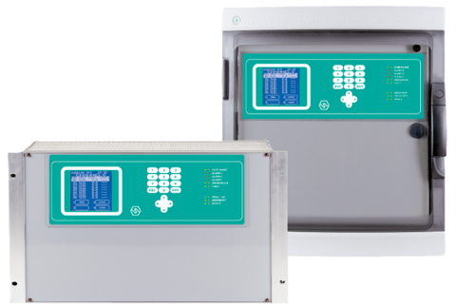 Le centrali MULTISCAN++S1 sono unità di controllo per la rivelazione gas, progettate per soddisfare la più ampia richiesta di flessibilità da parte del mercato. Le centrali permettono di gestire simultaneamente fino a 256 rilevatori gas a seconda della versione utilizzata (32, 64, 128 o 256 canali). Questi possono essere sia indirizzabili e quindi collegabili direttamente sui bus, sia di tipo analogico 4-20 mA, collegati tramite moduli remoti a 8 ingressi STG/IN8-S. L’architettura del sistema prevede 8 o 6 relè a bordo macchina e la possibilità di ampliare le uscite fino a 512 open collector, tramite moduli remoti STG/OUT16-S. A questi moduli è possibile collegare schede a 8 relè qualora i relè fossero preferiti agli O/C. • Certificata SIL1 e ATEX secondo la EN60079-29-1 • Fino a 4 bus RS485 (EIA-485) aperti o 2 chiusi, galvanicamente isolati • Fino a 256 ingressi indirizzabili (sia 4-20 mA che su loop) • Fino a 512 uscite liberamente programmabili su moduli remoti e 8 (6) relè a bordo. Altre caratteristiche delle centrali MULTISCAN++S1 sono: • Ampio display per la lettura della concentrazione gas misurata e per accedere alle funzioni operative. • Memoria eventi consultabile da display oppure scaricabile su PC. • Porta seriale RS232 per collegamento a PC per la programmazione e la gestione del sistema. • Porta parallela per il collegamento ad una stampante. Le centrali sono disponibili in box plastico IP65 oppure rack 19" 6U HE. La versione rack richiede un alimentatore 24 Vcc.
Modello
Linee RS485
Numero rilevatori
collegabili
Num. Max uscite
Moduli STG/IN8S
Moduli STG/OUT16S
Multiscan++ S1-256
4 aperte / 2 chiuse
8+256
8+512
32
32
Multiscan++ S1-128
4 aperte / 2 chiuse
8+128
8+256
16
16
Multiscan++ S1-64
2 aperte / 1 chiuse (+2 esp)
8+64
8+128
8
8
Multiscan++ S1-32
2 aperte / 1 chiusa
8+32
8+64
4
4
Multiscan++ S1
Codice | Descrizione | Listino Prezzi €
STMTS/S1-256B | MULTISCAN++ S1 con 4 bus o 2 loop RS485; 8 rilevatori 4-20 mA collegabili direttamente ed altri 256 tramite moduli remoti ad 8 ingressi STG/IN8S o direttamente in seriale sulle linee RS485. 8 uscite relè in centrale (7 programmabili) più max. 512 uscite open collector tramite moduli remoti STG/OUT16S. La centrale è completa di porta parallela per stampante e porta seriale per collegamento a PC. Esecuzione in armadietto di materiale plastico per montaggio a parete. Completa di alimentatore 230 Vca/26,7 Vcc, 4A | 4,182.00
STMTS/S1-256 | Versione per armadio rack del modello STMTS/S1-256B. Pannello a 6U per armadio rack da 19” (richiede alimentatore a 24 Vcc fornito su richiesta). | 4,182.00
STMTS/S1-128B | MULTISCAN++ S1 con 4 bus o 2 loop RS485; 8 rilevatori 4-20 mA collegabili direttamente ed altri 128 tramite moduli remoti ad 8 ingressi STG/IN8S o direttamente in seriale sulle linee RS485. 8 uscite relè in centrale (7 programmabili) più max. 256 uscite open collector tramite moduli remoti STG/OUT16S. La centrale è completa di porta parallela per stampante e porta seriale per collegamento a PC. Esecuzione in armadietto di materiale plastico per montaggio a parete. Completa di alimentatore 230 Vca/26,7 Vcc, 4A | 3,803.00
STMTS/S1-128 | Versione per armadio rack del modello STMTS/S1-128B. Pannello a 6U per armadio rack da 19” (richiede alimentatore a 24 Vcc fornito su richiesta). | 3,803.00
STMTS/S1-64B | MULTISCAN++ S1 con 2 bus o 1 loop RS485 (espandibile a 4 bus o 2 loop); 8 rilevatori 4-20 mA collegabili direttamente ed altri 64 tramite moduli remoti ad 8 ingressi STG/IN8S o direttamente in seriale sulle linee RS485. 8 uscite relè in centrale (7 programmabili) più max. 128 uscite open collector tramite moduli remoti STG/OUT16S. La centrale è completa di porta parallela per stampante e porta seriale per collegamento a PC. Esecuzione in armadietto di materiale plastico per montaggio a parete. Completa di alimentatore 230 Vca/26,7 Vcc, 4A | 3,421.00
STMTS/S1-64 | Versione per armadio rack del modello STMTS/S1-64B. Pannello a 6U per armadio rack da 19” (richiede alimentatore a 24 Vcc fornito su richiesta). | 3,421.00
STMTS/S1-32B | MULTISCAN++ S1 con 2 bus o 1 loop RS485; 8 rilevatori 4-20 mA collegabili direttamente ed altri 32 tramite moduli remoti ad 8 ingressi STG/IN8S o direttamente in seriale sulle linee RS485. 8 uscite relè in centrale (7 programmabili) più max. 64 uscite open collector tramite moduli remoti STG/OUT16S. La centrale è completa di porta parallela per stampante e porta seriale per collegamento a PC. Esecuzione in armadietto di materiale plastico per montaggio a parete. Completa di alimentatore 230 Vca/26,7 Vcc, 4A | 3,169.00
STMTS/S1-32 | Versione per armadio rack del modello STMTS/S1-32B. Pannello a 6U per armadio rack da 19” (richiede alimentatore a 24 Vcc fornito su richiesta) | 3,169.00
...

MULTISCAN++ S2
MULTISCAN++ S2

Modello
Linee RS485
Numero rilevatori
collegabili
Num. Max uscite
Moduli STG/IN8-S2
Moduli
STG/OUT16-S2
Multiscan++ S2-256
2 chiuse
8+256
8+512
32
32
Multiscan++ S2-128
2 chiuse
8+128
8+256
16
16
Multiscan++ S2-64
2 chiuse
8+64
8+128
8
8
Multiscan++ S2-32
1 chiusa
8+32
8+64
4
4
Le centrali MULTISCAN++S2 sono unità di controllo per la rivelazione gas, progettate per soddisfare la più ampia richiesta di flessibilità da parte del mercato. Le centrali permettono di gestire simultaneamente fino a 256 rilevatori gas a seconda della versione utilizzata (32, 64, 128 o 256 canali). Questi possono essere sia indirizzabili e quindi collegabili in seriale RS485 direttamente su loop, sia di tipo analogico 4-20 mA, collegati alla centrale tramite moduli remoti a 8 ingressi STG/IN8-S2. L’architettura del sistema prevede 8 o 6 relè preimpostati a bordo macchina e la possibilità di ampliare le uscite fino a 256 open collector, tramite moduli remoti STG/OUT16-S2. A questi moduli è possibile collegare schede a 8 relè qualora i relè fossero preferiti agli O/C. Certificata per le performance IEC EN 60079-29-1. • Certificata ATEX e SIL 2 (EN50402). • Fino a 2 loop chiusi RS485 (EIA-485) galvanicamente isolati • Fino a 256 ingressi sensore in 4-20 mA o direttamente su loop RS485 • Fino a 512 uscite o/c liberamente programmabili su moduli remoti (scheda relè opzionale) ed 8 (6) relè a bordo. Altre caratteristiche delle centrali MULTISCAN++S2 sono: • Ampio display per la lettura della concentrazione gas misurata e per accedere alle funzioni operative • Memoria eventi consultabile da display oppure scaricabile su PC. • Porta seriale RS232 per collegamento a PC per la programmazione e la gestione del sistema. • Porta parallela per il collegamento ad una stampante.

Multiscan++ S2
Codice | Descrizione | Listino Prezzi €
STMTS/S2-256B | MULTISCAN++ S2 con 2 loop RS485; 8 rilevatori 4-20 mA collegabili direttamente ed altri 256 tramite moduli remoti ad 8 ingressi STG/IN8S o direttamente in seriale sulle linee RS485. 8 uscite relè in centrale (7 programmabili) più max. 512 uscite open collector tramite moduli remoti STG/OUT16S. La centrale è completa di porta parallela per stampante e porta seriale per collegamento a PC. Esecuzione in armadietto di materiale plastico per montaggio a parete. Completa di alimentatore 230 Vca/26,7 Vcc, 4A. | 4,538.00
STMTS/S2-256 | Versione per armadio rack del modello STMTS/S2-256B Pannello a 6U per armadio rack da 19” (richiede alimentatore a 24 Vcc fornito su richiesta). | 4,538.00
STMTS/S2-128B | MULTISCAN++ S2 con 2 loop RS485; 8 rilevatori 4-20 mA collegabili direttamente ed altri 128 tramite moduli remoti ad 8 ingressi STG/IN8S o direttamente in seriale sulle linee RS485. 8 uscite relè in centrale (7 programmabili) più max. 256 uscite open collector tramite moduli remoti STG/OUT16S. La centrale è completa di porta parallela per stampante e porta seriale per collegamento a PC. Esecuzione in armadietto di materiale plastico per montaggio a parete. Completa di alimentatore 230 Vca/26,7 Vcc, 4A. | 4,117.00
STMTS/S2-128 | Versione per armadio rack del modello STMTS/S2-128B Pannello a 6U per armadio rack da 19” (richiede alimentatore a 24 Vcc fornito su richiesta). | 4,117.00
STMTS/S2-64B | MULTISCAN++ S2 con 2 loop RS485; 8 rilevatori 4-20 mA collegabili direttamente ed altri 64 tramite moduli remoti ad 8 ingressi STG/IN8S o direttamente in seriale sulle linee RS485. 8 uscite relè in centrale (7 programmabili) più max. 128 uscite open collector tramite moduli remoti STG/OUT16S. La centrale è completa di porta parallela per stampante e porta seriale per collegamento a PC. Esecuzione in armadietto di materiale plastico per montaggio a parete. Completa di alimentatore 230 Vca/26,7 Vcc, 4A. | 3,681.00
STMTS/S2-64 | Versione per armadio rack del modello STMTS/S2-64B Pannello a 6U per armadio rack da 19” ((richiede alimentatore a 24 Vcc fornito su richiesta). | 3,681.00
STMTS/S2-32B | MULTISCAN++ S2 con 1 loop RS485; 8 rilevatori 4-20 mA collegabili direttamente ed altri 32 tramite moduli remoti ad 8 ingressi STG/IN8S o direttamente in seriale sulle linee RS485. 8 uscite relè in centrale (7 programmabili) più max. 64 uscite open collector tramite moduli remoti STG/OUT16S. La centrale è completa di porta parallela per stampante e porta seriale per collegamento a PC. Esecuzione in armadietto di materiale plastico per montaggio a parete. Completa di alimentatore 230 Vca/26,7 Vcc, 4A. | 3,404.00
STMTS/S2-32 | Versione per armadio rack del modello STMTS/S2-32B Pannello a 6U per armadio rack da 19” ((richiede alimentatore a 24 Vcc fornito su richiesta) | 3,404.00
...

MULTISCAN++ MED
Modello
Linee RS485
N. max rilevatori
N. max uscite
STG/IN8-S2MED
STG/OUT16-S2MED
MULTISCAN++MED
1 chiusa
8+8+64
8+128
8
8
MULTISCAN++ MED Centrale per applicazioni Marine
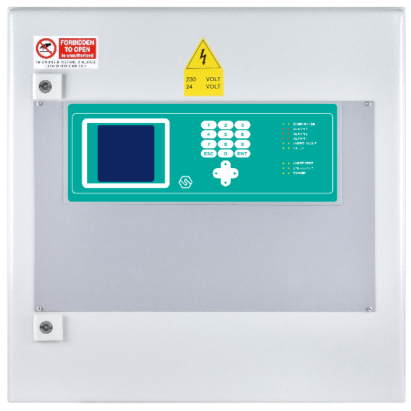 MULTISCAN++MED è l’innovativo sistema per la rivelazione gas nel settore marino. Estremamente flessibile ed affidabile, permette il collegamento dei rilevatori gas sia in modalità 4-20 mA che in seriale RS485 direttamente su loop. La centrale MULTISCAN++MED è certificata ATEX, rispetta i requisiti funzionali SIL2 ed è certificata Lloyd’s per il navale. La centrale nella versione base è provvista di 8+8 ingressi analogici 4-20 mA e 16 uscite relè. Tramite moduli IN ed OUT può gestire un numero più alto di rilevatori gas e fornire più uscite o/c o relè per poter realizzare un sistema personalizzato all’esigenza. I moduli collegati ai loop sono dotati di separazione galvanica per essere protetti da sovra-tensioni e disturbi provenienti dal campo. Un'ampia gamma di procedure di autodiagnosi è stata prevista per rilevare e localizzare possibili guasti. Altre caratteristiche delle centrali MULTISCAN++MED sono: • Ampio display per la lettura della concentrazione gas misurata e per accedere alle funzioni operative. • Memoria eventi consultabile da display oppure scaricabile su PC. • Porta seriale RS232 per collegamento a PC per la programmazione e la gestione del sistema. • Porta parallela per il collegamento a una stampante. La centrale viene fornita in un robusto armadietto metallico con verniciatura anticorrosione. • Certificazioni Navale, ATEX e SIL2 (EN50402) • Fino a 2 loop RS485 con separazione galvanica di protezione • Fino a 64 ingressi 4-20 mA (configurazione standard) ed espandibile fino a 256 ingressi su richiesta • Fino a 128 uscite (configurazione standard) ed espandibile fino a 256

Multiscan++ MED
Codice | Descrizione | Listino Prezzi €
STMTS/S2-64MED | Centrale rilevazione gas MULTISCAN++MED, certificata ATEX, SIL2 e MED per il navale. 1 loop chiuso RS485, 8+8 rilevatori 4-20 mA collegabili direttamente in centrale e fino a 64 totali tramite moduli ingressi o collegati direttamente sul loop RS485. 8+8 uscite relè in centrale e fino a 128 o/c o relè tramite moduli espansioni remoti. Porta parallela per stampante, 1 porta seriale RS232 per collegamento a PC (programmazione e gestione). Fornita in robusto armadietto metallico. | 11,147.00

Accessori
Codice | Descrizione | Listino Prezzi €
STG/IN8-S2MED | Moduli 8 ingressi per centrale MULTISCAN++MED | 508.00
STG/OUT16-S2MED | Moduli a 16 uscite o/c per centrale MULTISCAN++MED | 508.00
STG/8REL | Scheda ad 8 relè da collegare a modulo STG/OUT16-S2MED (max. 2 schede per modulo) | 319.00

SMART P
SMART P Rilevatori per autorimesse interrate
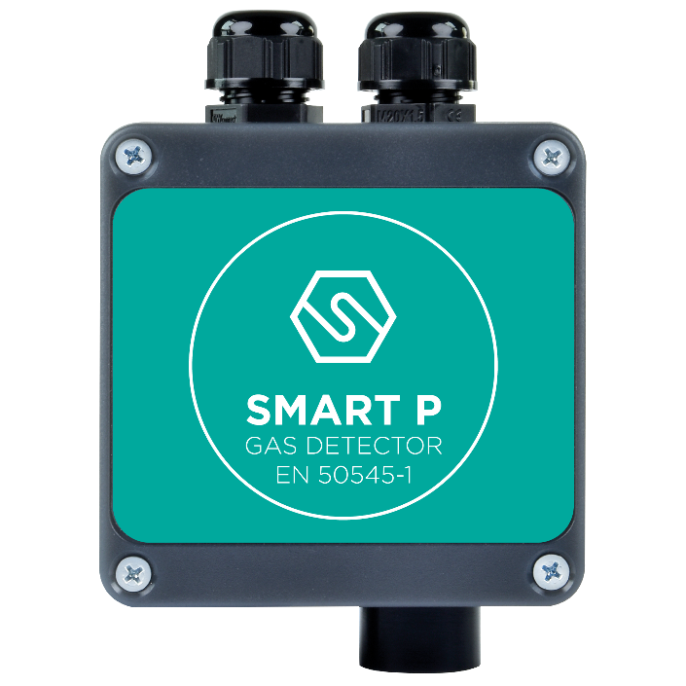 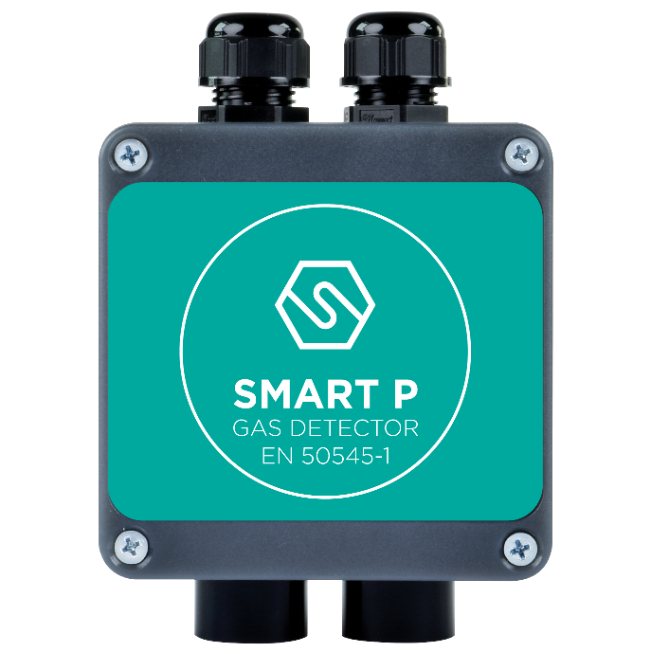 Caratteristiche SMART P: • Segnale standard RS485 • Autodiagnosi continua del sistema • Facile sostituzione dei sensori • Grado di protezione IP55 • Da connettere solo alla centrale MULTISCAN++PK

Smart P-1
Progettato e costruito per soddisfare la nuova Normativa Europea EN50545-1 per la rilevazione gas nelle autorimesse sotterranee, il rilevatore SMART P-1 fornisce un’uscita seriale RS485 ed è parte integrante di un sistema di rilevazione gas con centrale Multiscan++PARK a cui deve essere collegato. Lo Smart P-1 utilizza celle elettrochimiche per la rilevazione di CO ed NO2.
Codice | Descrizione | Listino Prezzi € | Kit sensore ricambio | Bombola di test
S2398CO | Rilevatore CO per autorimesse interrate, con uscita seriale RS485, 0-300 ppm. | 315.00 | K2398CO | SIB56
S2399ND | Rilevatore NO2 per autorimesse interrate, con uscita seriale RS485, 0-30 ppm. | 410.00 | K2399ND | RIB116-34

Smart P-2
Progettato e costruito per soddisfare la nuova Normativa Europea EN50545-1 per la rilevazione gas nelle autorimesse sotterranee, il rilevatore Smart P-2 fornisce un’uscita seriale RS485 ed è parte integrante di un sistema di rilevazione gas con centrale Multiscan++PARK a cui deve essere collegato. Lo Smart P-2 permette la rilevazione simultanea di CO ed NO2 oppure Vapori Benzina. Lo Smart P-2 utilizza celle elettrochimiche per la rilevazione di CO ed NO2 e sensore catalitico per la rilevazione dei Vapori Benzina
Codice | Descrizione | Listino Prezzi € | Kit sensore ricambio | Bombola di test
...

MULTISCAN++ PK
MULTISCAN++ PK
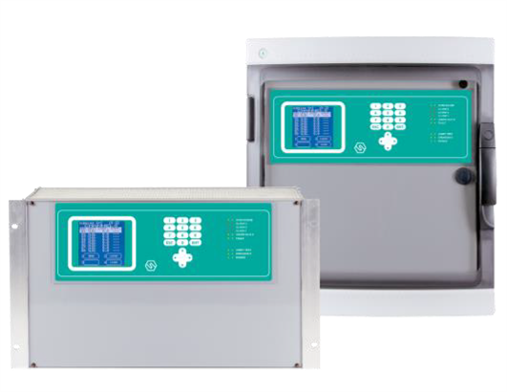 Il Sistema di rilevazione gas per autorimesse SENSITRON “SPS” è composto da centrali MULTISCAN++Park e rilevatori gas SMART-P. La MULTISCAN++ PARK è una centrale innovativa utilizzata per il monitoraggio ed il controllo fino a 256 rilevatori di gas. L'architettura di questa centrale è stata progettata per soddisfare le specifiche del nuovo standard europeo EN50545-1 sulla rilevazione gas nelle autorimesse sotterranee. Estremamente flessibile ed altamente affidabile, permette di monitorare rilevatori di gas (fino a 256) su linea dati RS485, direttamente con uscita specifica o con uscita 4-20 mA tramite periferiche da 8 input. La centrale è disponibile in diverse versioni, come nella tabella sotto. • Progettata in conformità alla nuova Normativa Europea per la rivelazione dei gas in autorimesse sotterranee • Fino a 4 porte seriali RS485 loop galvanicamente isolati. • Fino a 256 ingressi indirizzabili direttamente su loop RS485 o tramite periferiche da 8 input 4-20 mA • Fino a 512 uscite, liberamente configurabili sull’unità di controllo, tramite periferiche da 16 output in formato OC e 8 relè (7 programmabili) sull’unità di controllo. Tre soglie di allarme possono essere settate per ciascun rilevatore gas collegato alla centrale. Le soglie di allarme 1 e 2 vengono attivate se il valore di gas misurato dal rilevatore supera una concentrazione media in un tempo impostato (Tempo Medio Allarme da 5 a 60 min.) mentre la soglia 3 viene attivata immediatamente se il valore di concentrazione misurato dal rilevatore supera per un certo tempo (Persistenza Allarme 3 da 1 a 5 min.) il valore di allarme 3 impostato. L’architettura del sistema prevede 8 relè a bordo centrale e la possibilità di ampliare le uscite fino a 512, tramite moduli remoti STG/OUT16-PK e schede STG/8REL. Altre caratteristiche delle centrali MULTISCAN++Park sono: • Ampio display per la lettura della concentrazione gas misurata e per accedere alle funzioni operative. • Memoria eventi consultabile da display o

Modello
Linee RS485
Numero rilevatori
collegabili
Num. Max uscite
Moduli STG/IN8S
Moduli STG/OUT16S
Multiscan++ PK-256
4 aperte / 2 chiuse
8+256
8+512
32
32
Multiscan++ PK-128
4 aperte / 2 chiuse
8+128
8+256
16
16
Multiscan++ PK-64
2 aperte / 1 chiuse (+2 esp)
8+64
8+128
8
8
Multiscan++ PK-32
2 aperte / 1 chiusa
8+32
8+64
4
4
Multiscan++ PK-8D
1 aperta
8+4
5+16
1
1
Multiscan++ PK
Codice | Descrizione | Listino Prezzi €
STMTS/PK-256B | MULTISCAN++PK con 4 bus o 2 loop RS485; 8 rilevatori 4-20 mA collegabili direttamente ed altri 256 tramite moduli remoti ad 8 ingressi STG/IN8S o direttamente in seriale sulle linee RS485. 8 uscite relè in centrale (7 programmabili) più max. 512 uscite open collector tramite moduli remoti STG/OUT16S. La centrale è completa di porta parallela per stampante e porta seriale per collegamento a PC. Esecuzione in armadietto di materiale plastico per montaggio a parete. Completa di alimentatore 230 Vca/26,7 Vcc, 4 A | 4,182.00
STMTS/PK-256 | Versione per armadio rack del modello STMTS/S1-256B Pannello a 6U per armadio rack da 19” (richiede alimentatore a 24 Vcc fornito su richiesta). | 4,182.00
STMTS/PK-128B | MULTISCAN++PK con 4 bus o 2 loop RS485; 8 rilevatori 4-20 mA collegabili direttamente ed altri 128 tramite moduli remoti ad 8 ingressi STG/IN8S o direttamente in seriale sulle linee RS485. 8 uscite relè in centrale (7 programmabili) più max. 256 uscite open collector tramite moduli remoti STG/OUT16S. La centrale è completa di porta parallela per stampante e porta seriale per collegamento a PC. Esecuzione in armadietto di materiale plastico per montaggio a parete. Completa di alimentatore 230 Vca/26,7 Vcc, 4 A | 3,803.00
STMTS/PK-128 | Versione per armadio rack del modello STMTS/S1-128B Pannello a 6U per armadio rack da 19” (richiede alimentatore a 24 Vcc fornito su richiesta). | 3,803.00
STMTS/PK-64B | MULTISCAN++PK con 2 bus o 1 loop RS485 (espandibile a 4 bus o 2 loop); 8 rilevatori 4-20 mA collegabili direttamente ed altri 64 tramite moduli remoti ad 8 ingressi STG/IN8S o direttamente in seriale sulle linee RS485. 8 uscite relè in centrale (7 programmabili) più max. 128 uscite open collector tramite moduli remoti STG/OUT16S. La centrale è completa di porta parallela per stampante e porta seriale per collegamento a PC. Esecuzione in armadietto di materiale plastico per montaggio a parete. Completa di alimentatore 230 Vca/26,7 Vcc, 4 A | 3,421.00
STMTS/PK-64 | Versione per armadio rack del modello STMTS/S1-64B Pannello a 6U per armadio rack da 19” ((richiede alimentatore a 24 Vcc fornito su richiesta). | 3,421.00
STMTS/PK-32B | MULTISCAN++PK con 2 bus o 1 loop RS485; 8 rilevatori 4-20 mA collegabili direttamente ed altri 32 tramite moduli remoti ad 8 ingressi STG/IN8S o direttamente in seriale sulle linee RS485. 8 uscite relè in centrale (7 programmabili) più max. 64 uscite open collector tramite moduli remoti STG/OUT16S. La centrale è completa di porta parallela per stampante e porta seriale per collegamento a PC. Esecuzione in armadietto di materiale plastico per montaggio a parete. Completa di alimentatore 230 Vca/26,7 Vcc, 4 A | 3,169.00
STMTS/PK-32 | Versione per armadio rack del modello STMTS/S1-32B Pannello a 6U per armadio rack da 19” ((richiede alimentatore a 24 Vcc fornito su richiesta) | 3,169.00
...

Strumenti di calibrazione
...
Test Kits
Codice | Descrizione | Prezzo netto €
VTX+XA | Calibration gas case including one flow indicator, hose and adaptor. (Calibration gas cylinders not included).Valigetta di test contenente valvola con flussometro ed adattatore per far fluire gas al rilevatore. Alloggiamenti per cartucce monouso, tastiera di calibrazione ed eventuale rilevatore portatile, opzionali. | 267.00
SIBXXX | Cartucce monouso contenenti miscele titolate di gas non reattivi per la calibrazione dei rilevatori di gas infiammabili e tossici. Specificare nell'ordine il tipo di gas. Contenuto utile: 12 litri Merce pericolosa: ADR/RID UN 2037/UN1950, Classe 2 | Vedi pagina bombole
RIBXXX-34 | Bombole monouso contenenti miscele titolate di gas reattivi per la calibrazione dei rilevatori di gas tossici. Specificare nell'ordine il tipo di gas. Contenuto utile: 34 litri Merce pericolosa: ADR/RID UN 1956, Classe 2 | Vedi pagina bombole
PCVALVOLA | Valvola con flussometro per cartucce monouso. (per SIB/XXX) | 96.00
MINIFLOW-34-110-4010 | Valvola flussometro per regolare la porta del gas. Adatta per bombola da 34 litri. (per RIB/XXX-34). | 191.00
ZMCAP2 | Adattatore per rilevatori con sensore “corpo 2” per permetterne l’installazione sull’adattatore da condotta cod. STGAD.COND | 69.00
ZMCAP/123 | Adattatore universale, in tre parti, per rilevatori gas SENSITRON. In alluminio, permette di far fluire la giusta quantità di gas nella testa dei rilevatori | 96.00

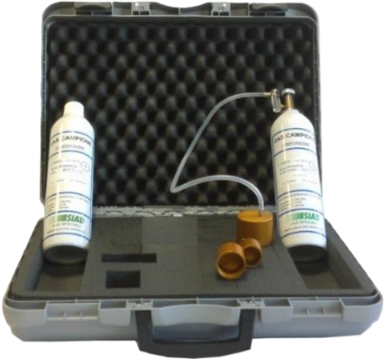
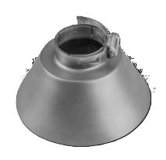

 |  |  | Cono Raccogli Gas
 | Gas test Kit (VTX+XA)
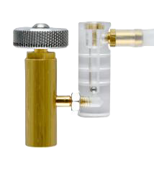

 | ZMCAP/123 |  | PCVALVOLA

